Sheet1
IMOU Model | Фото | Описание | Price
кабель сетевой UTP Hicom коробка | 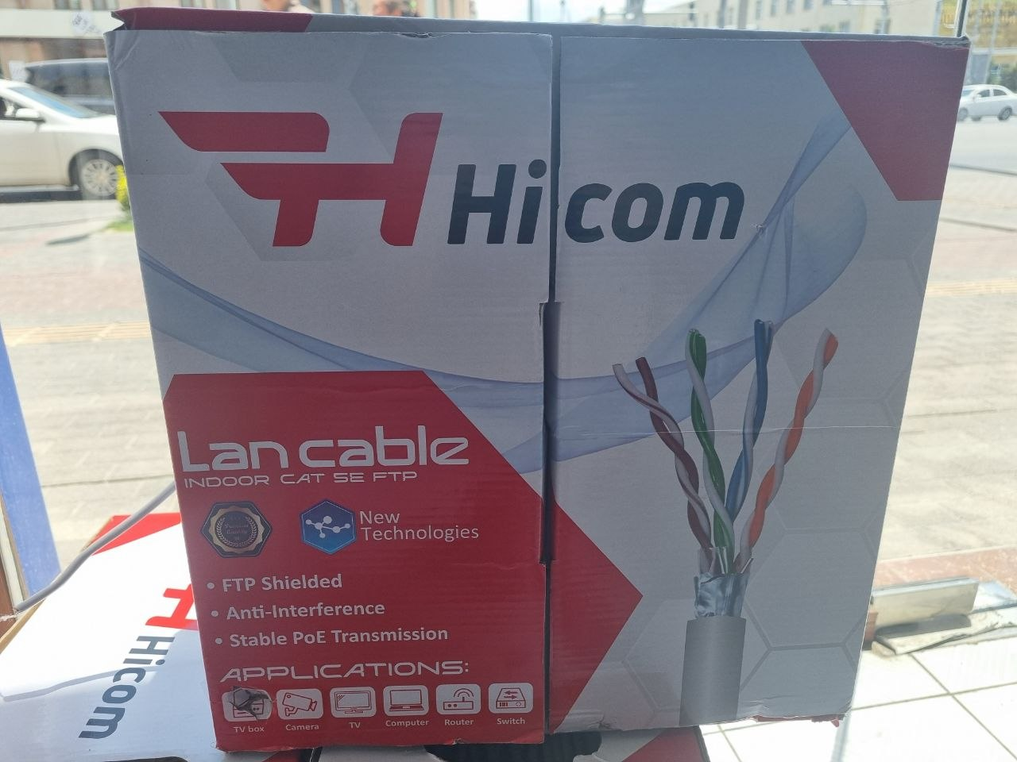 | hicom | $55.00
кабель сетевой 6 cat UTP Hicom бухта | 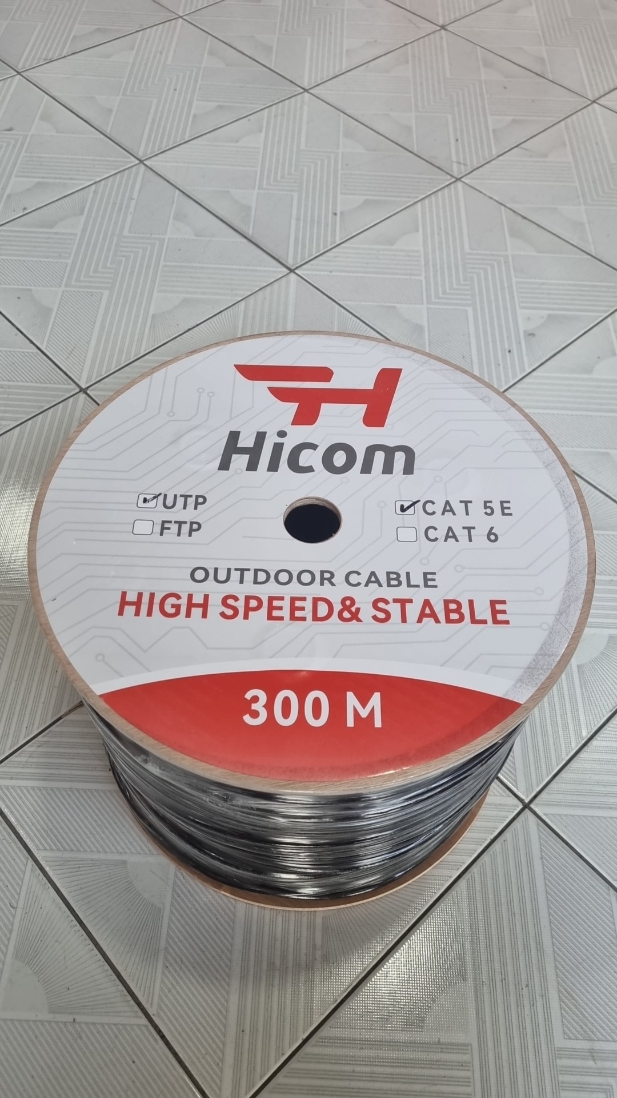 | hicom | $80.00
Кабель оптоволоконный бухта | 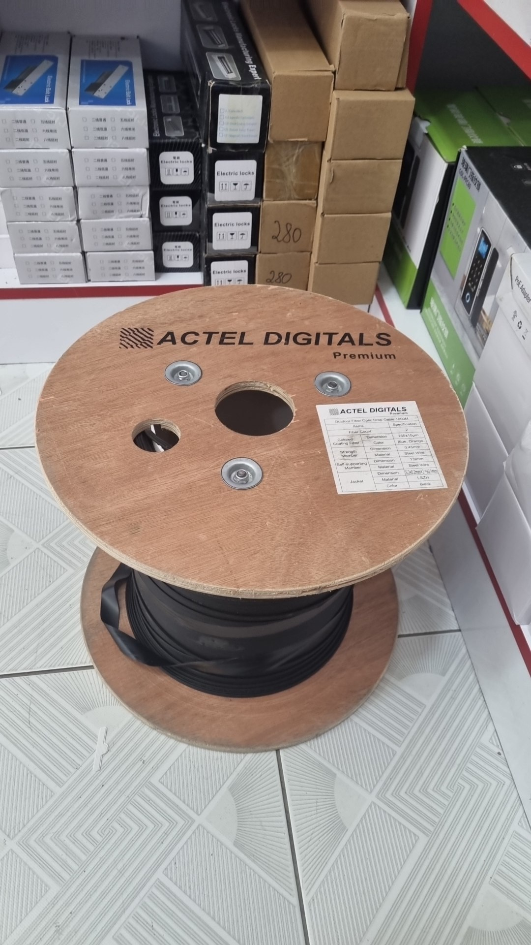 | ? | $0.75
кабель сетевой 6 cat FTP Hicom бухта |  | hicom | $87.50
кабель сетевой 5 cat UTP Hicom бухта |  | hicom | $70.00
Колонка | 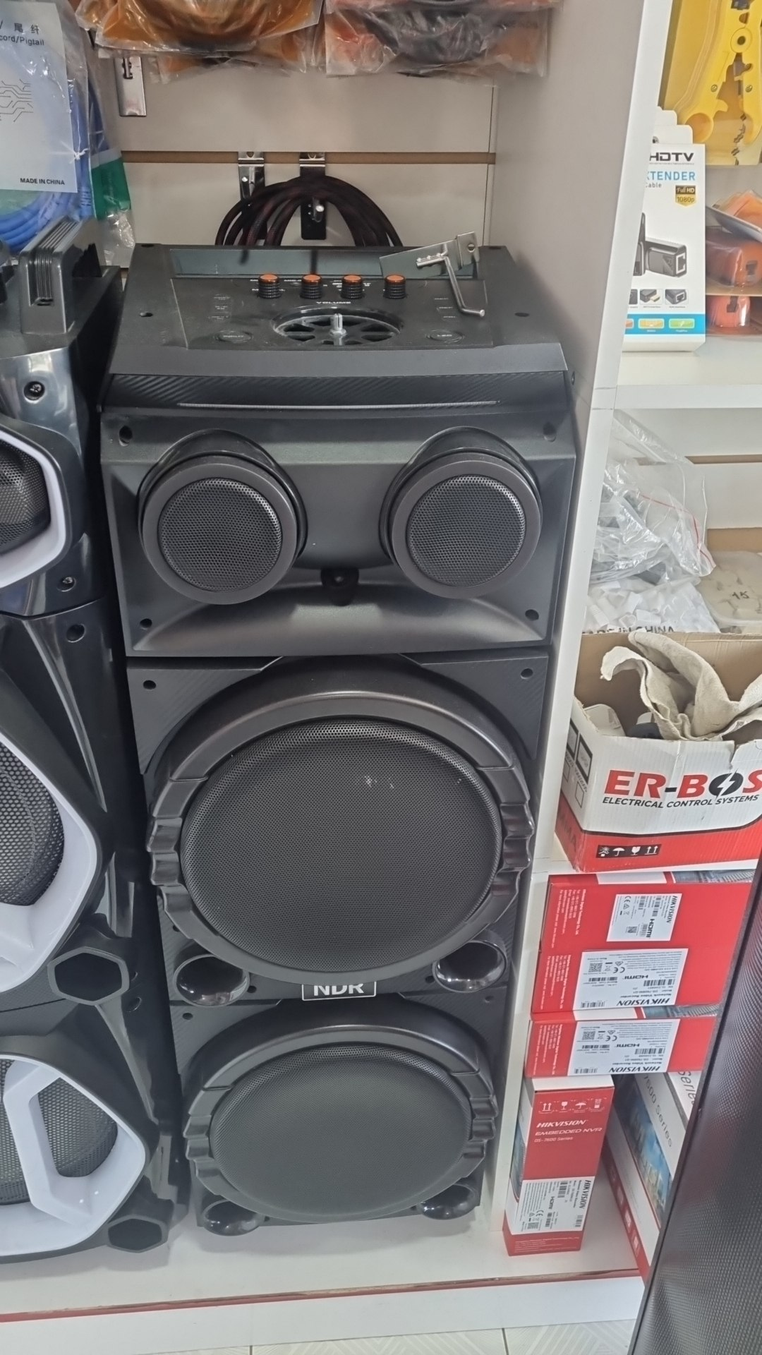 | Колонка | $125.00
Колонка NDR | 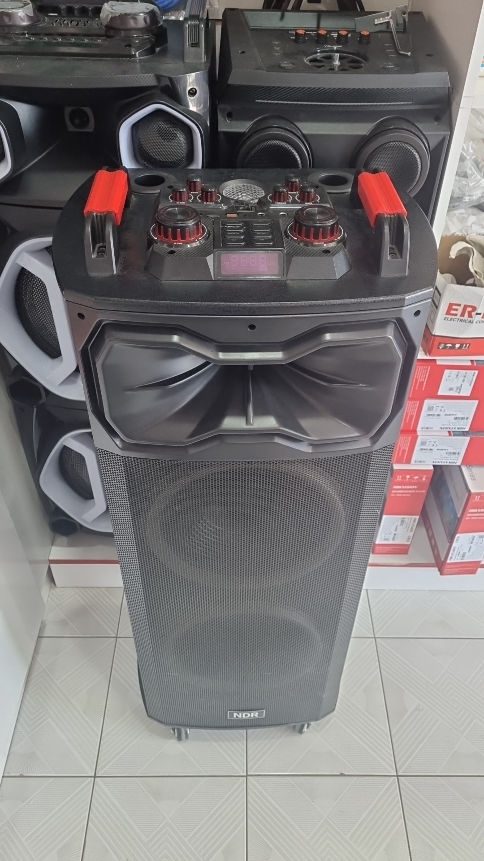 | Колонка NDR | $155.00
Колонка NDR | 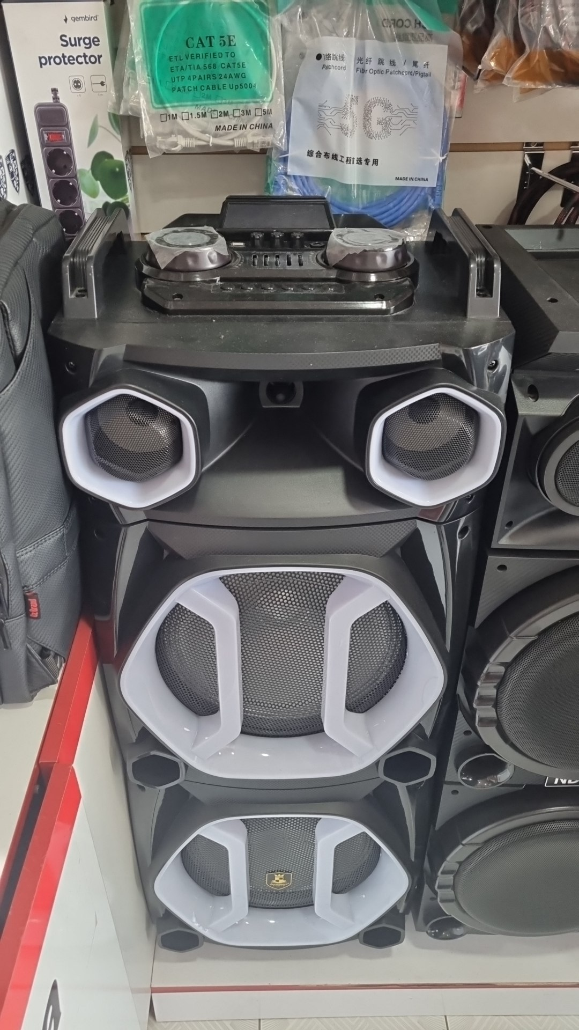 | Колонка NDR | $150.00
Колонка | 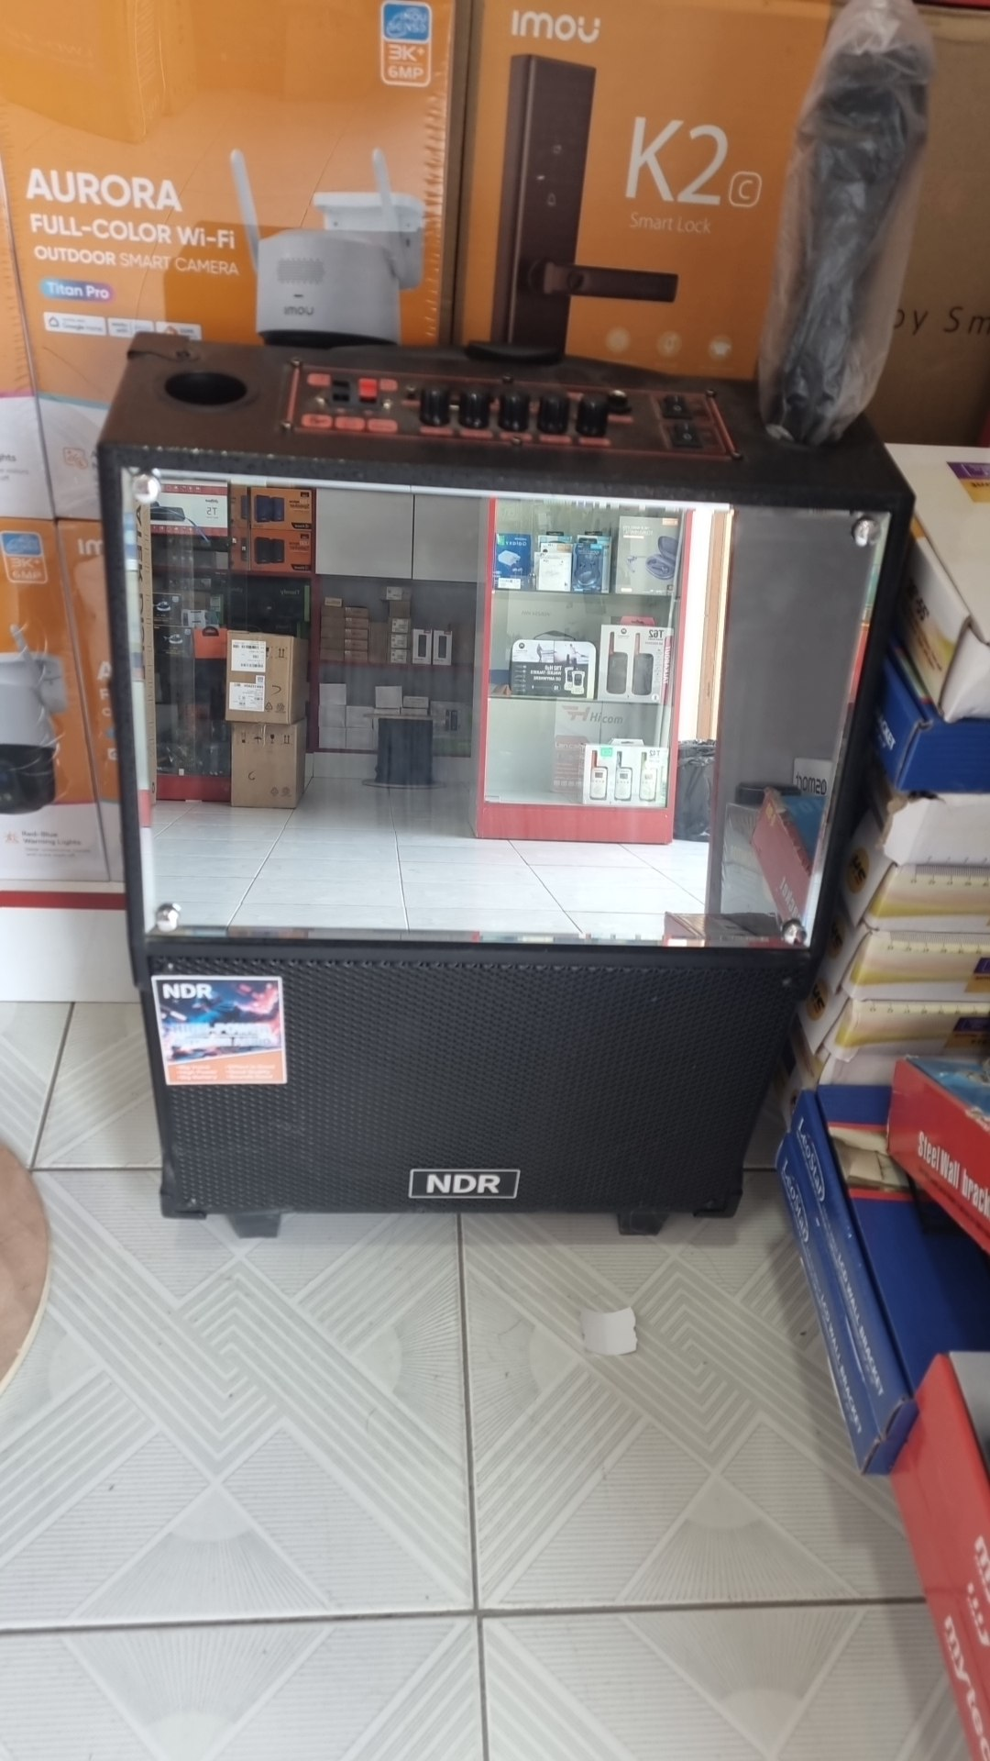 | Колонка | $60.00
Защитный колпачок rj45 | 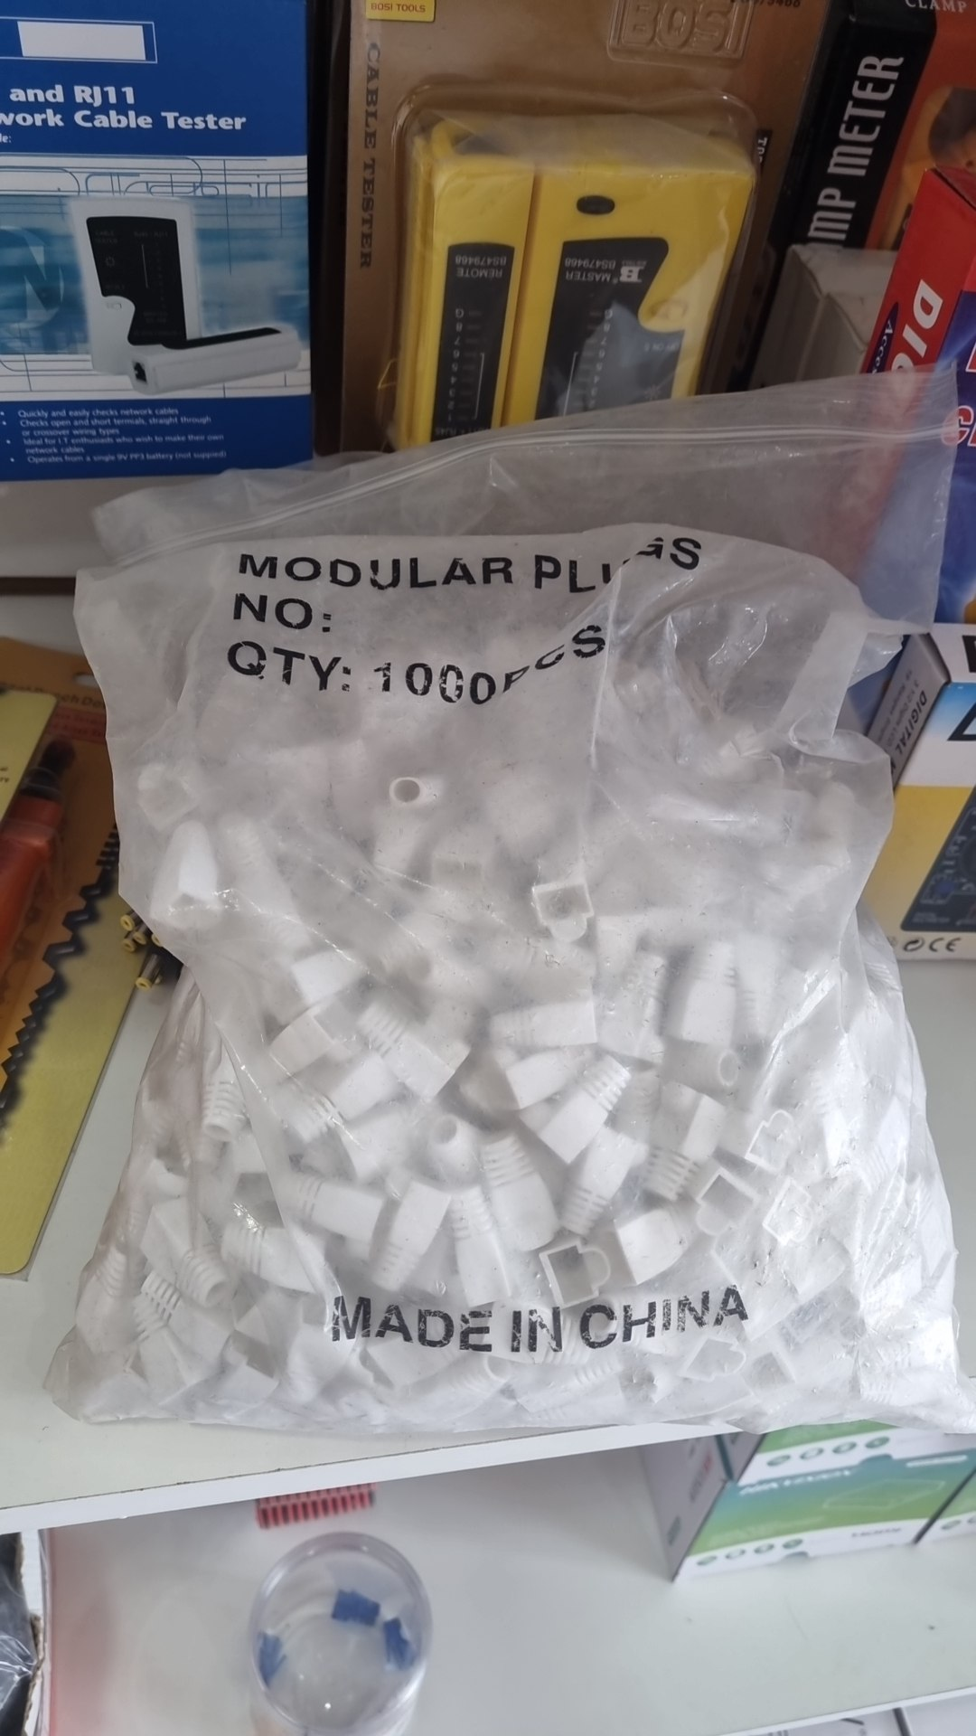 | Защитный колпачок rj45 | $0.80
Соединитель мама-мама rj45 | 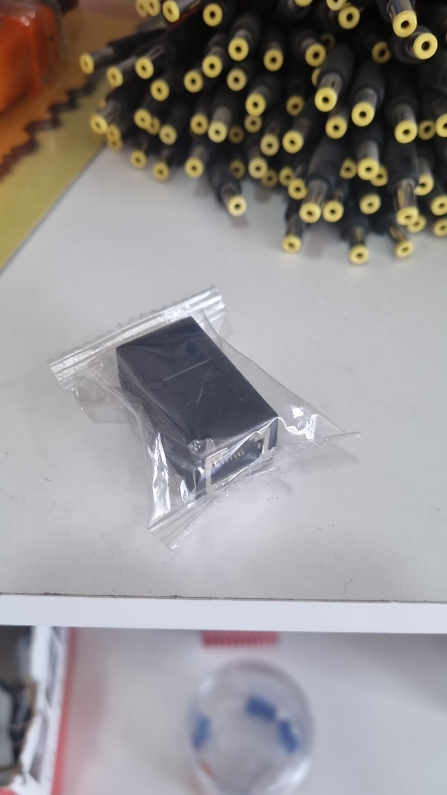 | Соединитель мама-мама rj45 | $1.30
Соединитель мама-мама rj45 | 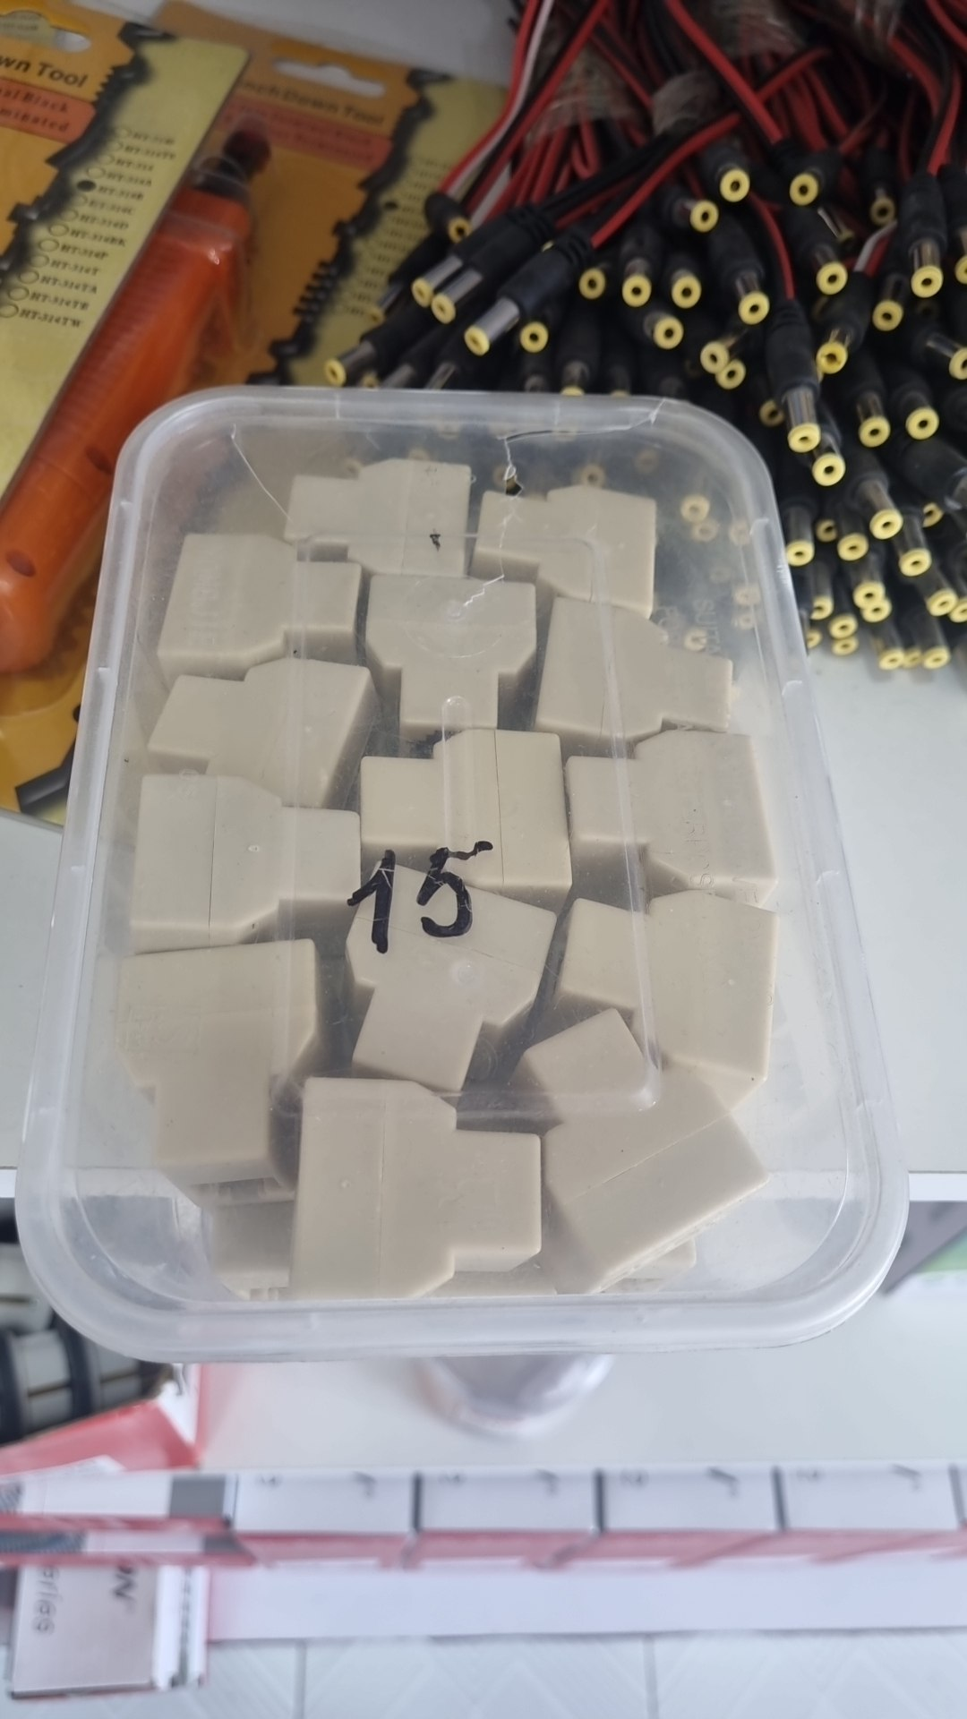 | Соединитель мама-мама rj45 | $0.80
акустический кабель speacker cable | 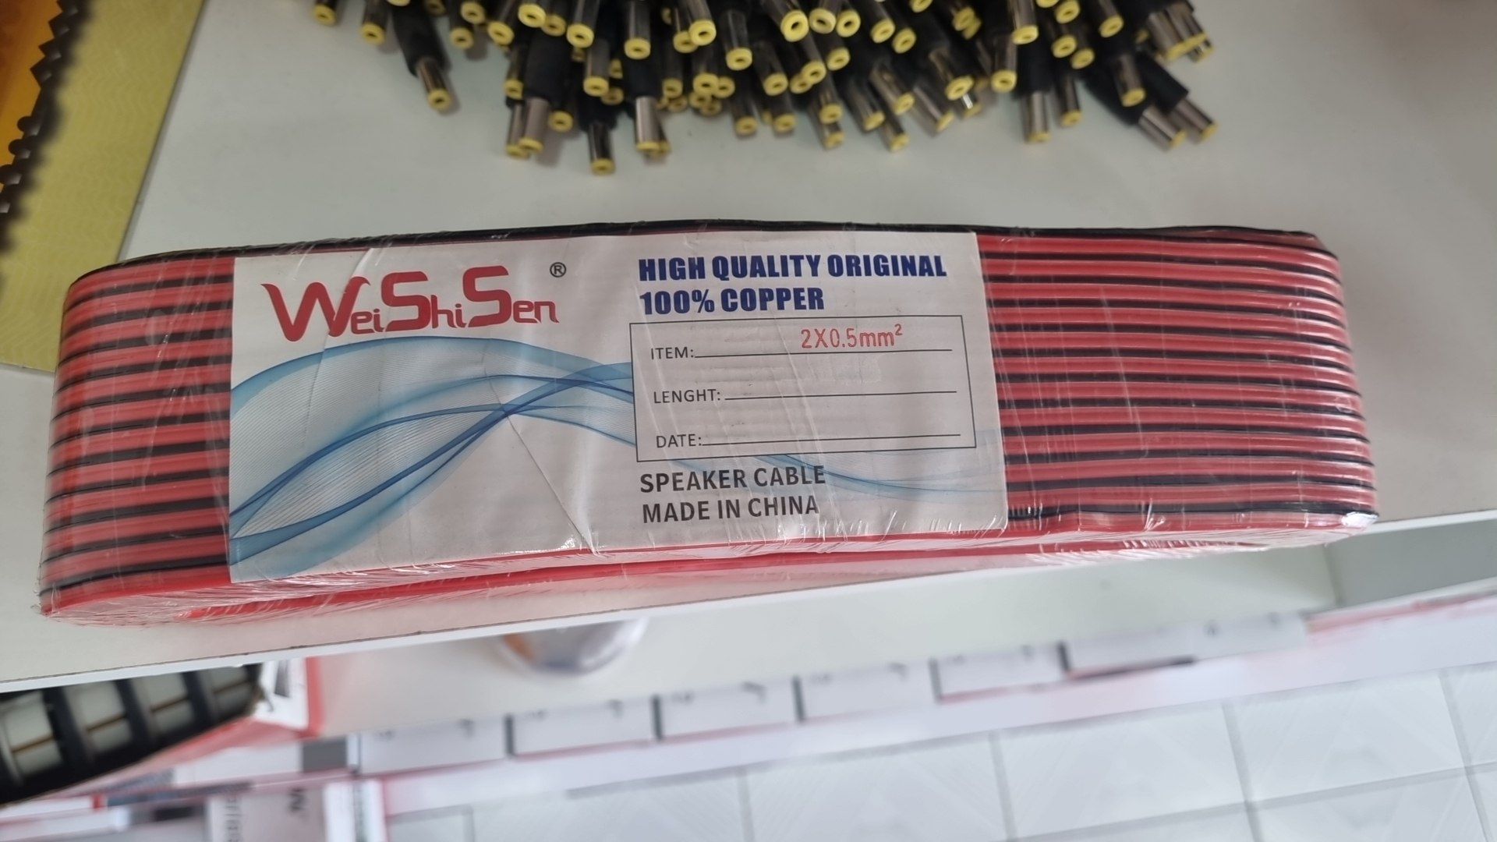 | акустический кабель speacker cable | $28.00
коннектор connector rj45 | 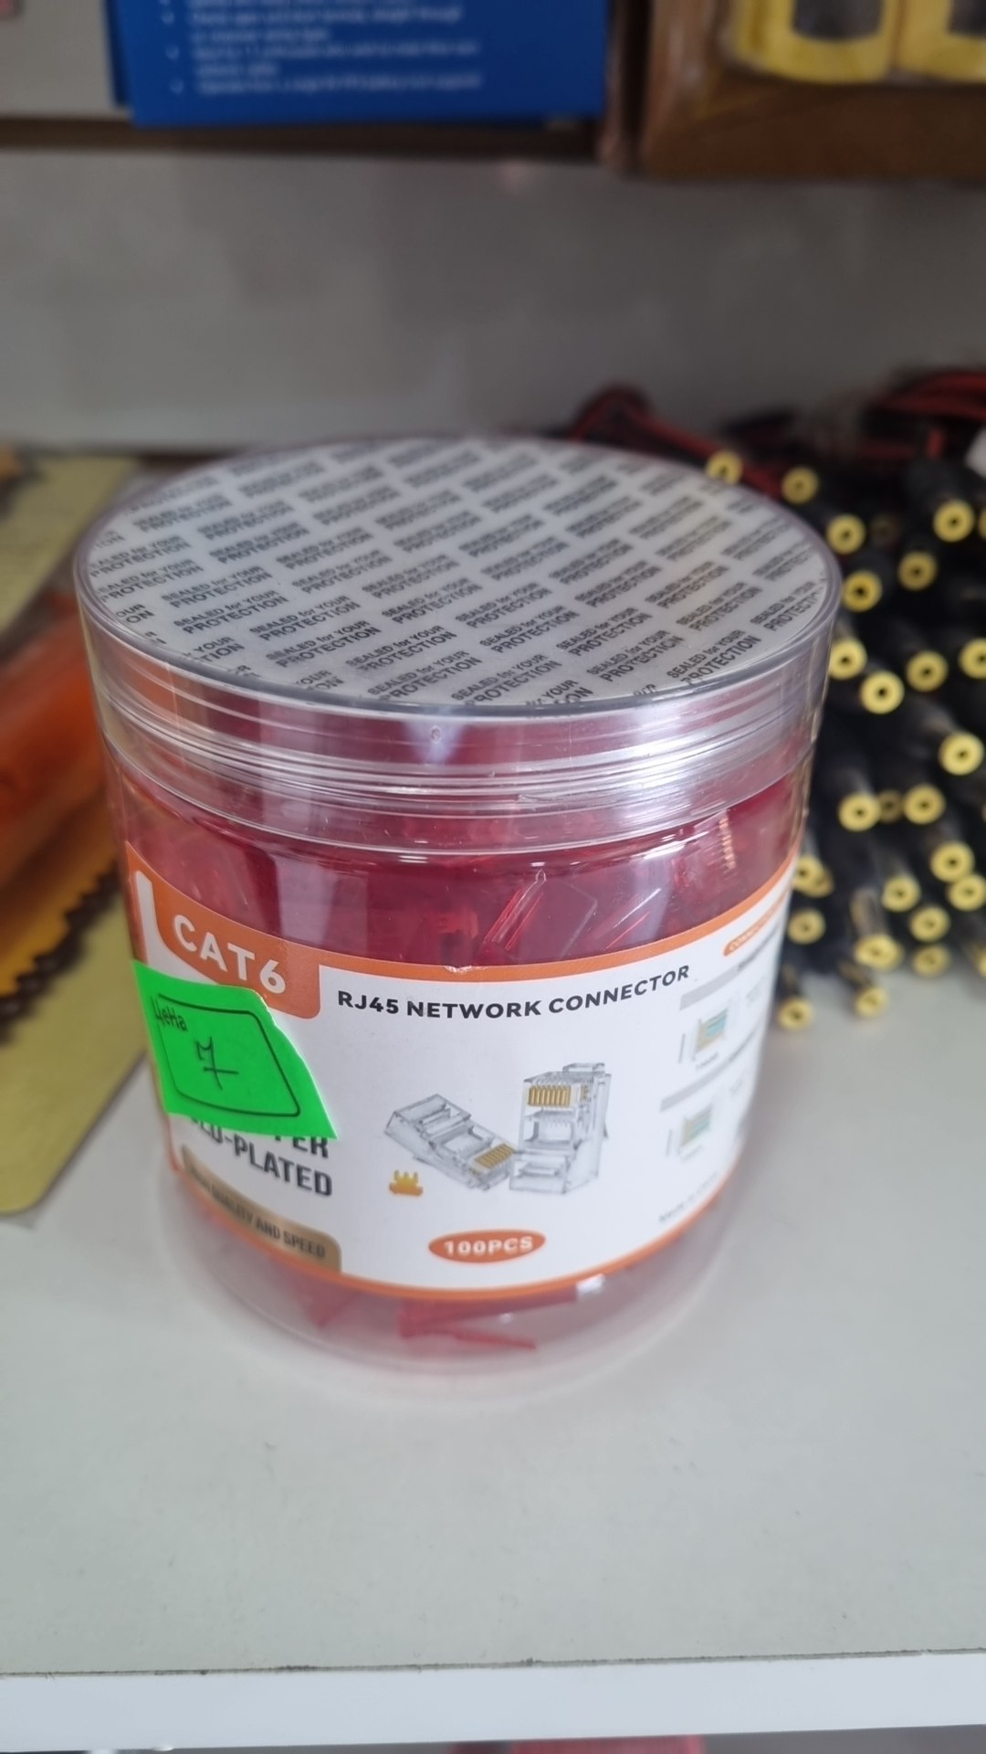 | коннектор connector rj45 | $7.00
вилка переходник travel adapter | 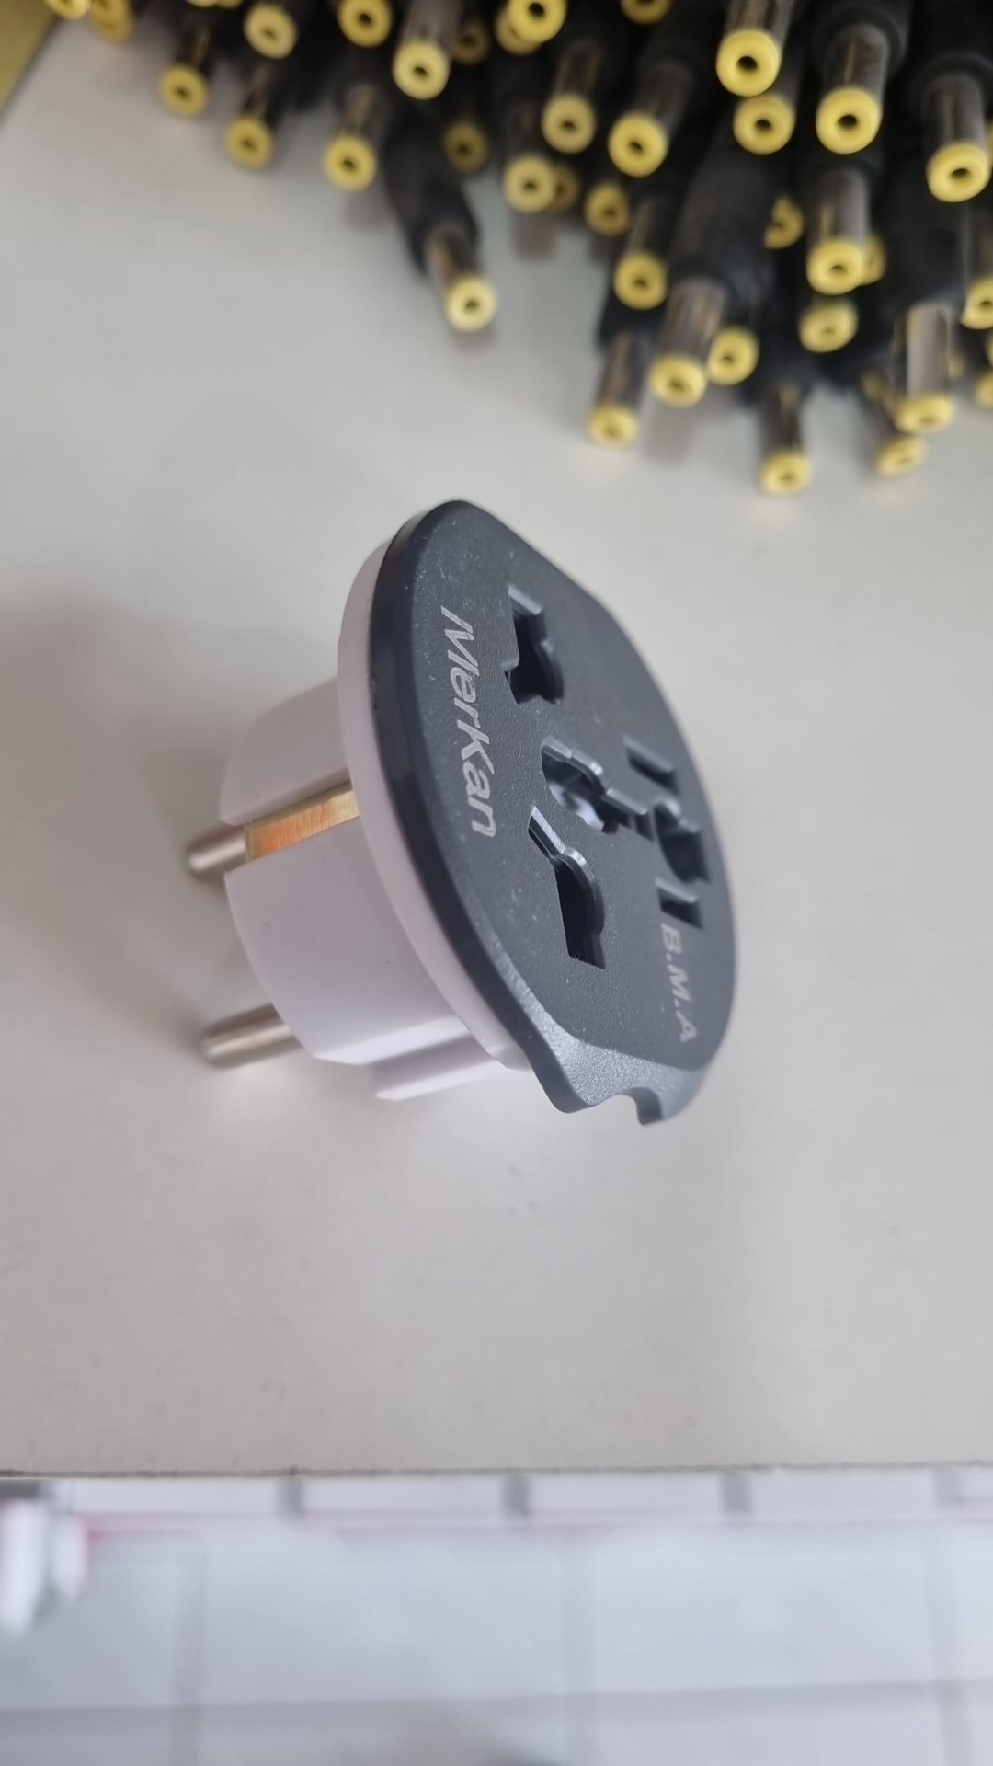 | вилка переходник travel adapter | $1.30
токовые клещи clamp meter | 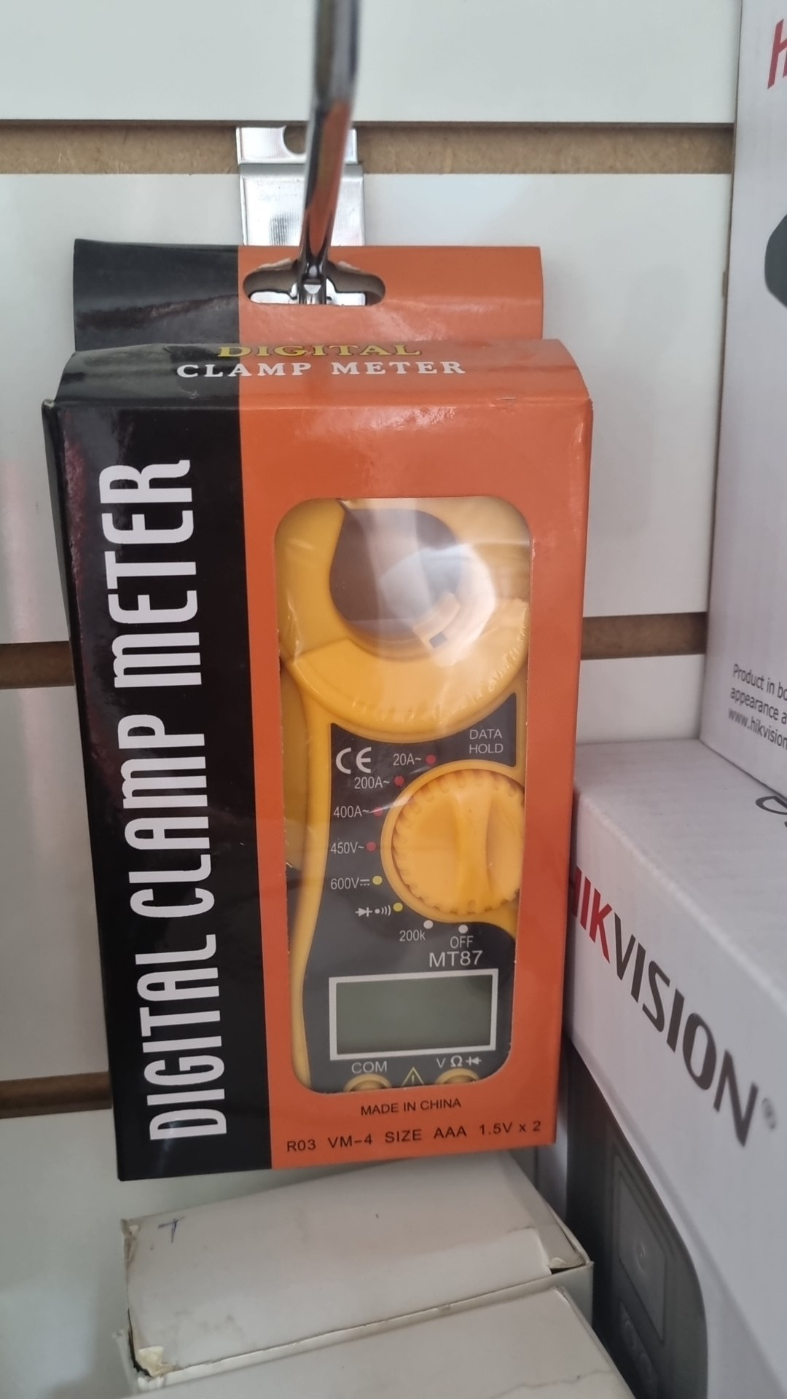 | токовые клещи clamp meter | $8.00
CONTACTLESS CARD INSERT TO GAIN POWER | 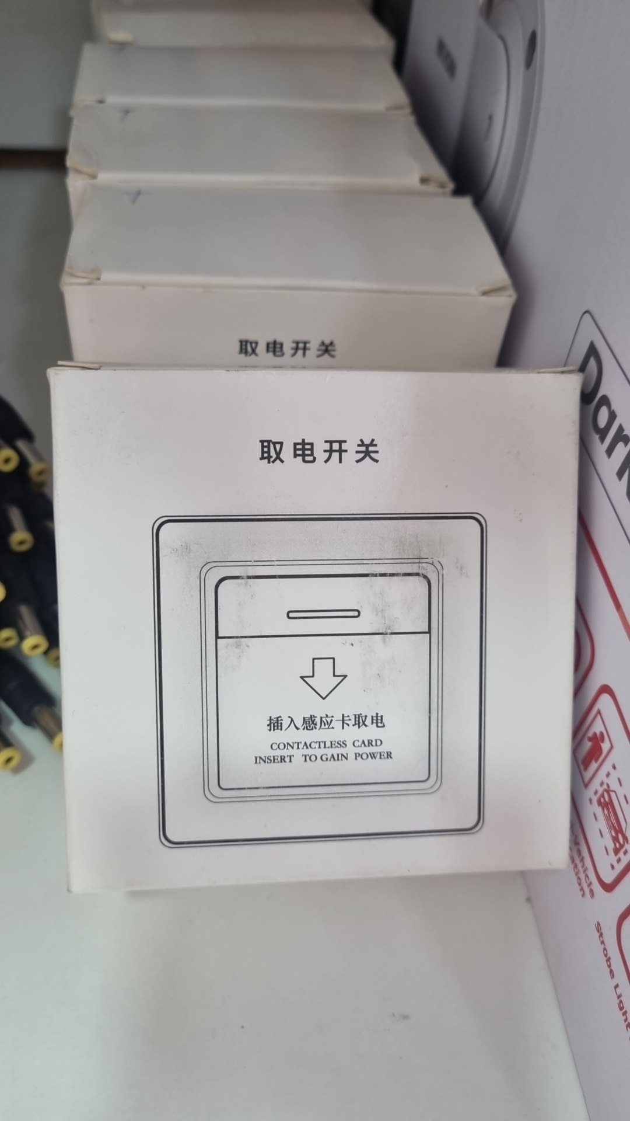 | CONTACTLESS CARD INSERT TO GAIN POWER | $22.00
токовые клещи clamp meter | 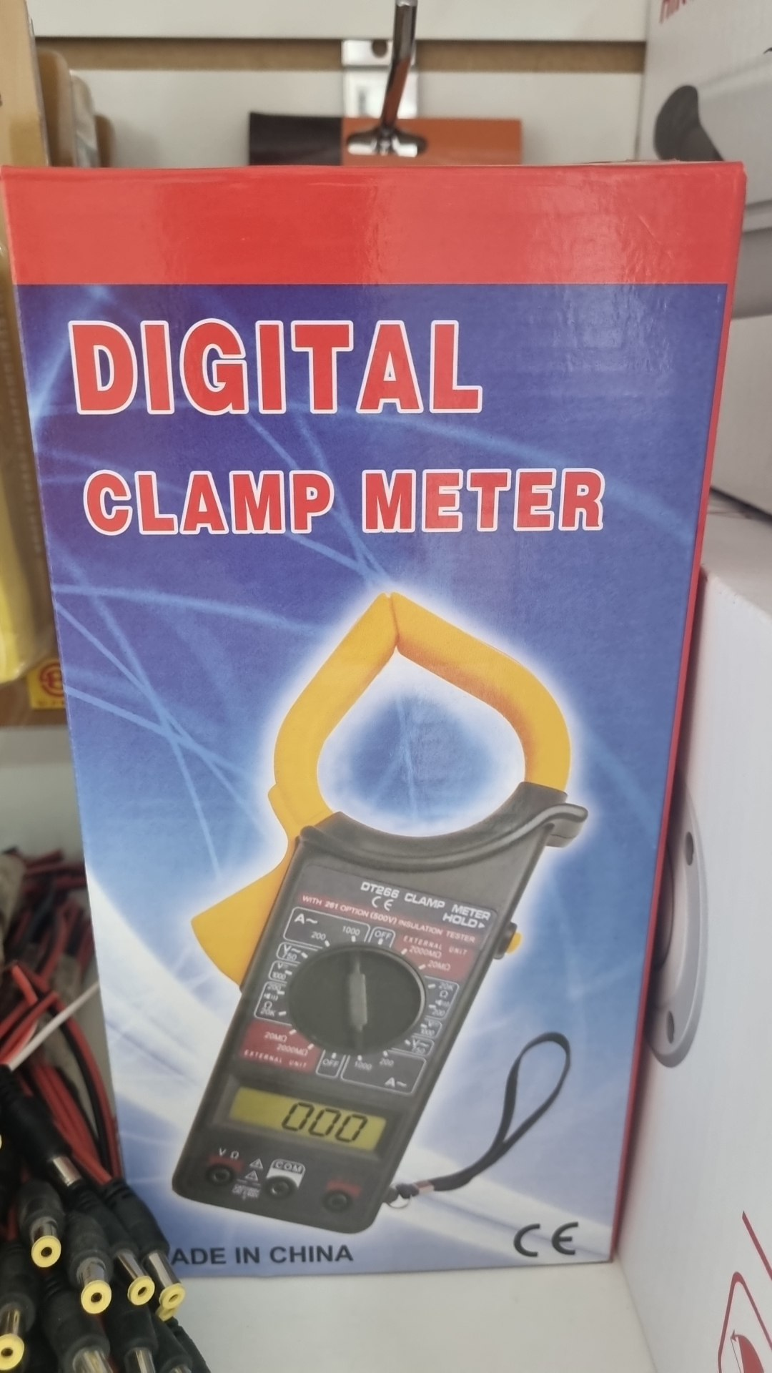 | токовые клещи clamp meter | $10.00
тестер digital multi meter | 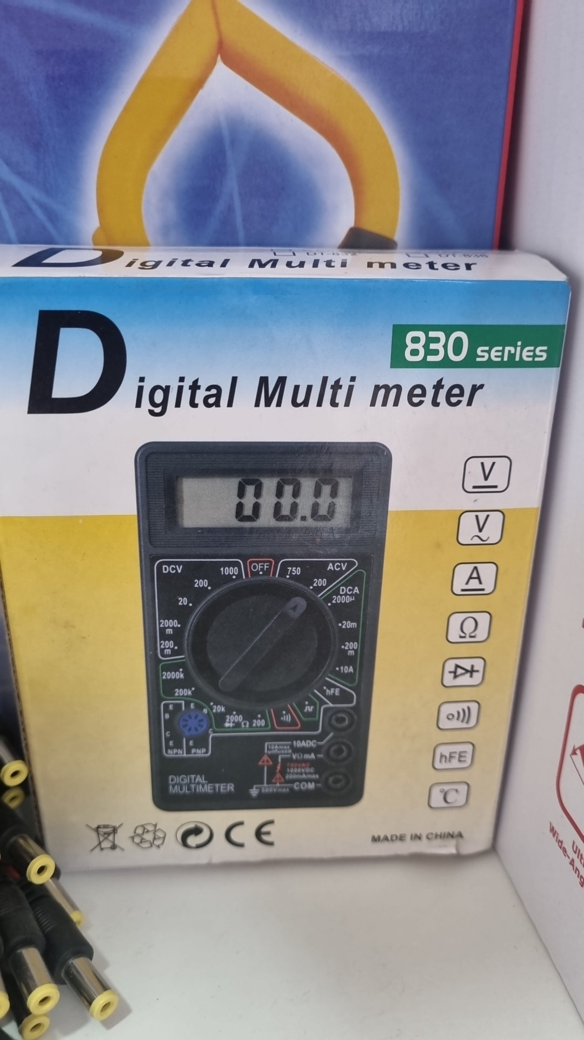 | тестер digital multi meter | $6.00
тестер сетевой LAN cable tester | 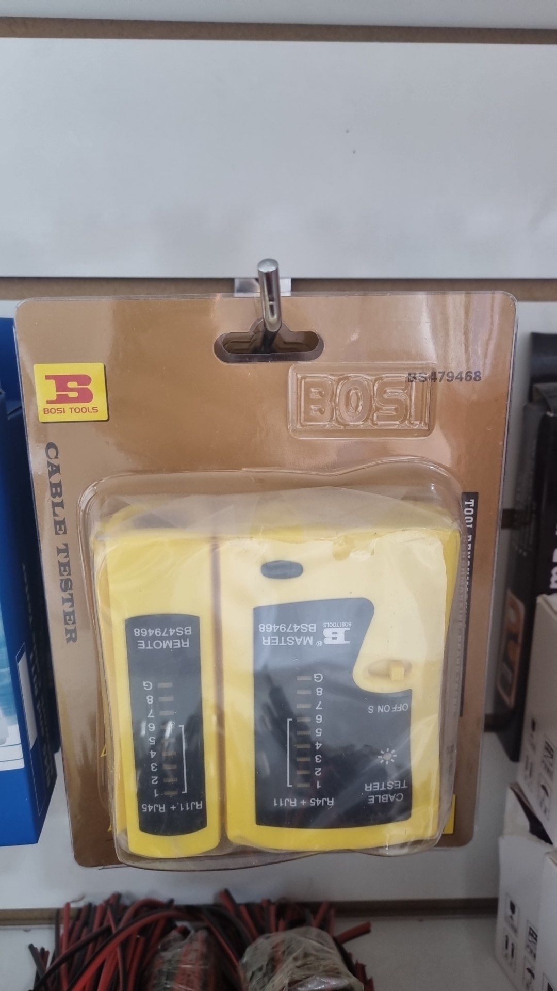 | тестер сетевой LAN cable tester | $10.00
тестер сетевой LAN cable tester | 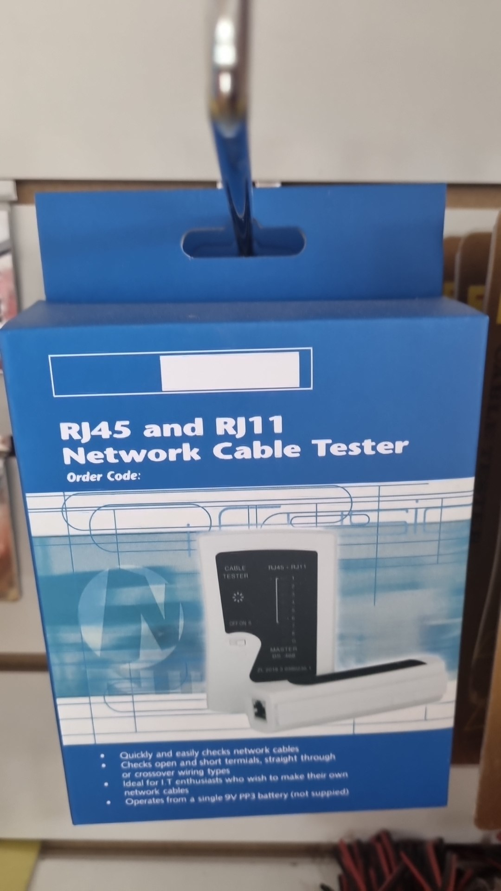 | тестер сетевой LAN cable tester | $10.00
брелок пульт brelok | 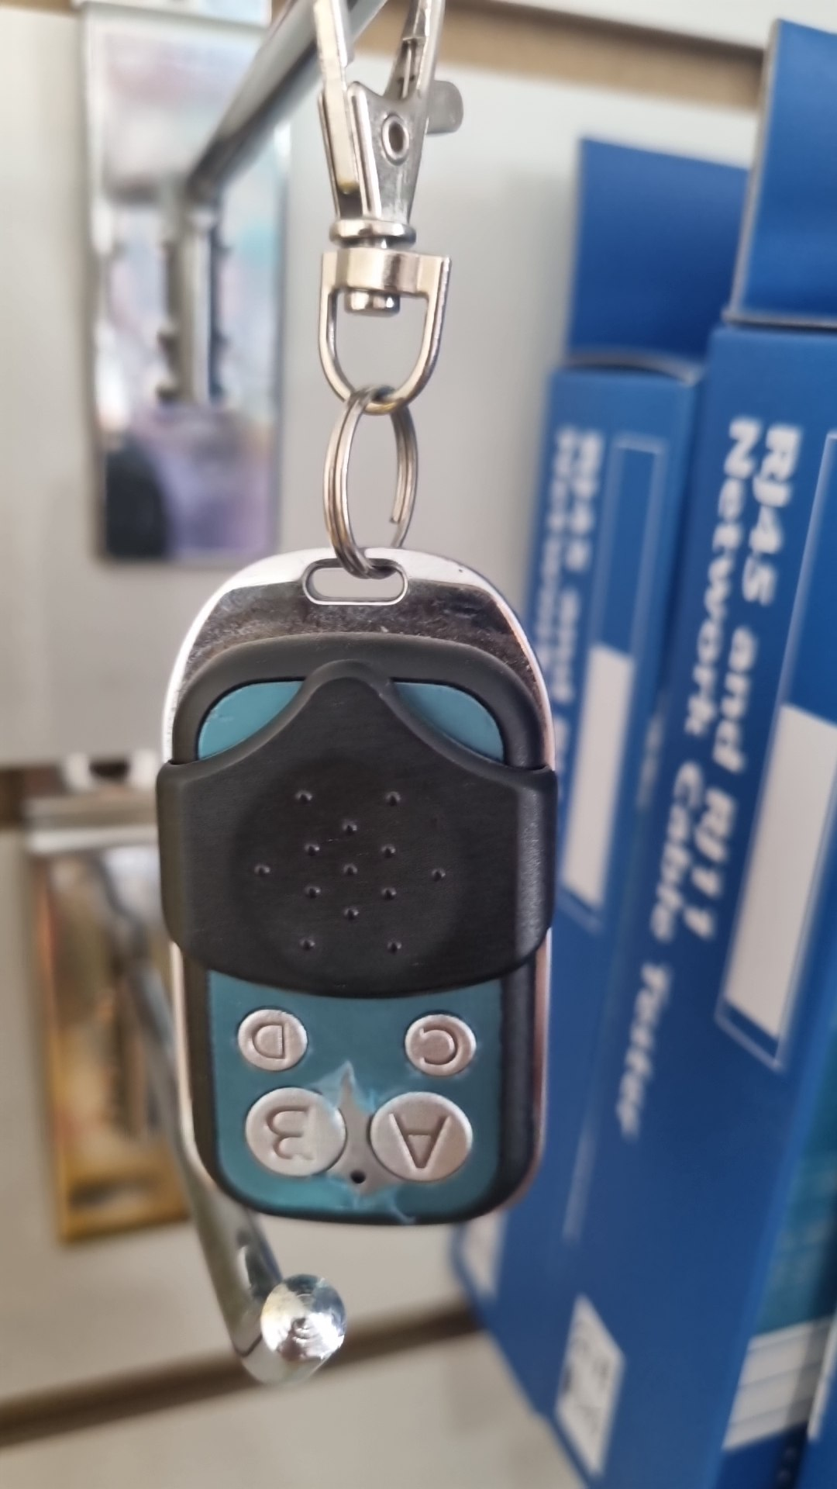 | брелок пульт brelok | $12.00
Universal Stripping Tool | 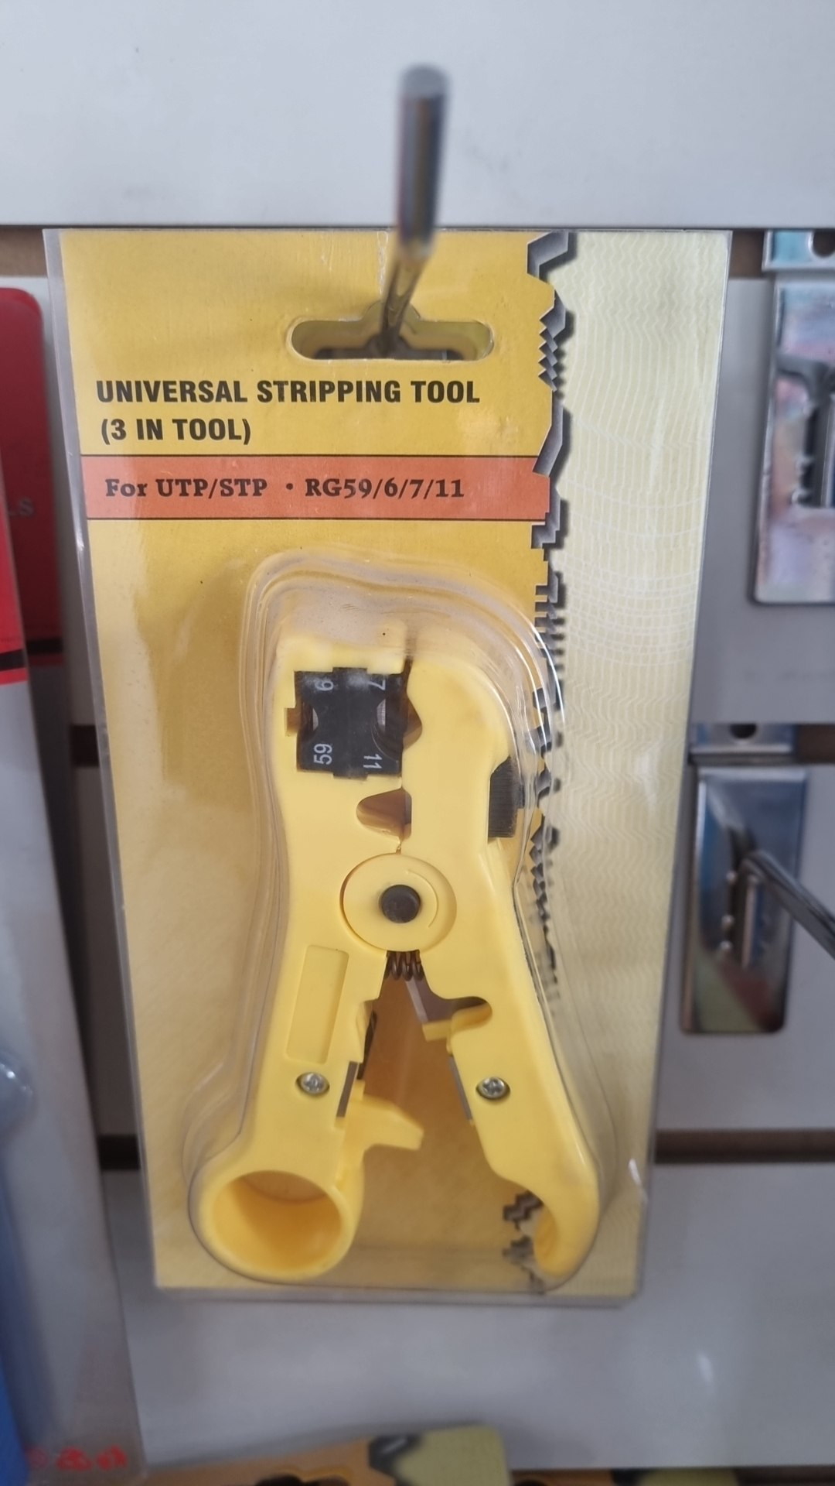 | Universal Stripping Tool | $6.00
кримпер обжим Stripping | 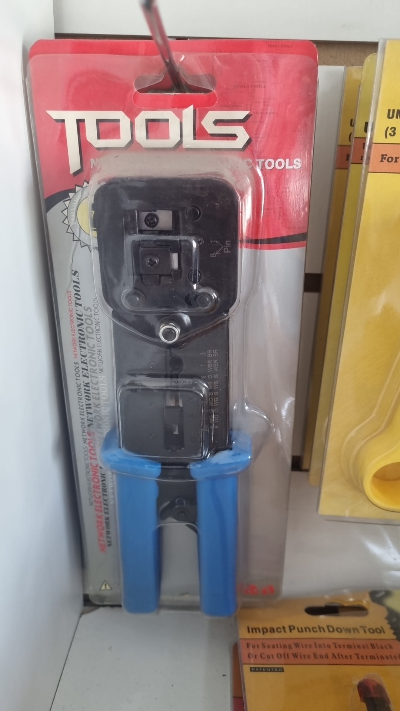 | кримпер обжим Stripping | $12.00
adapter HDTV rj45 | 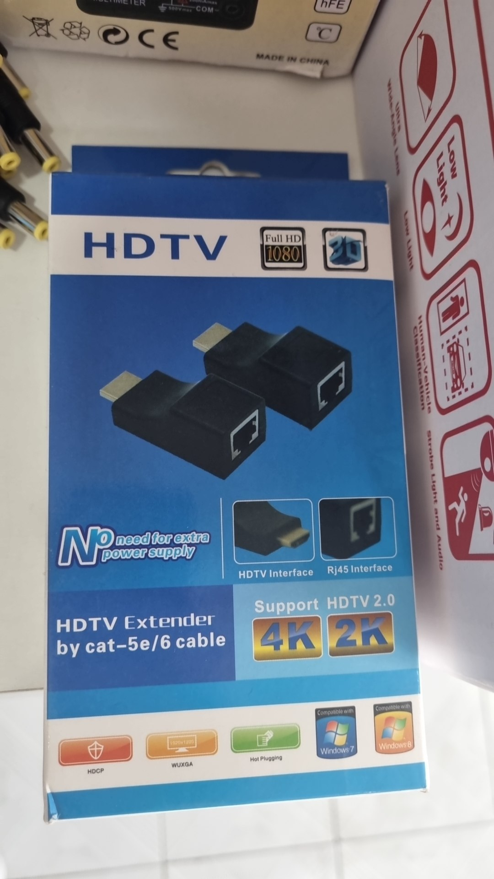 | adapter HDTV rj45 | $6.00
Impact Punch Down Tool | 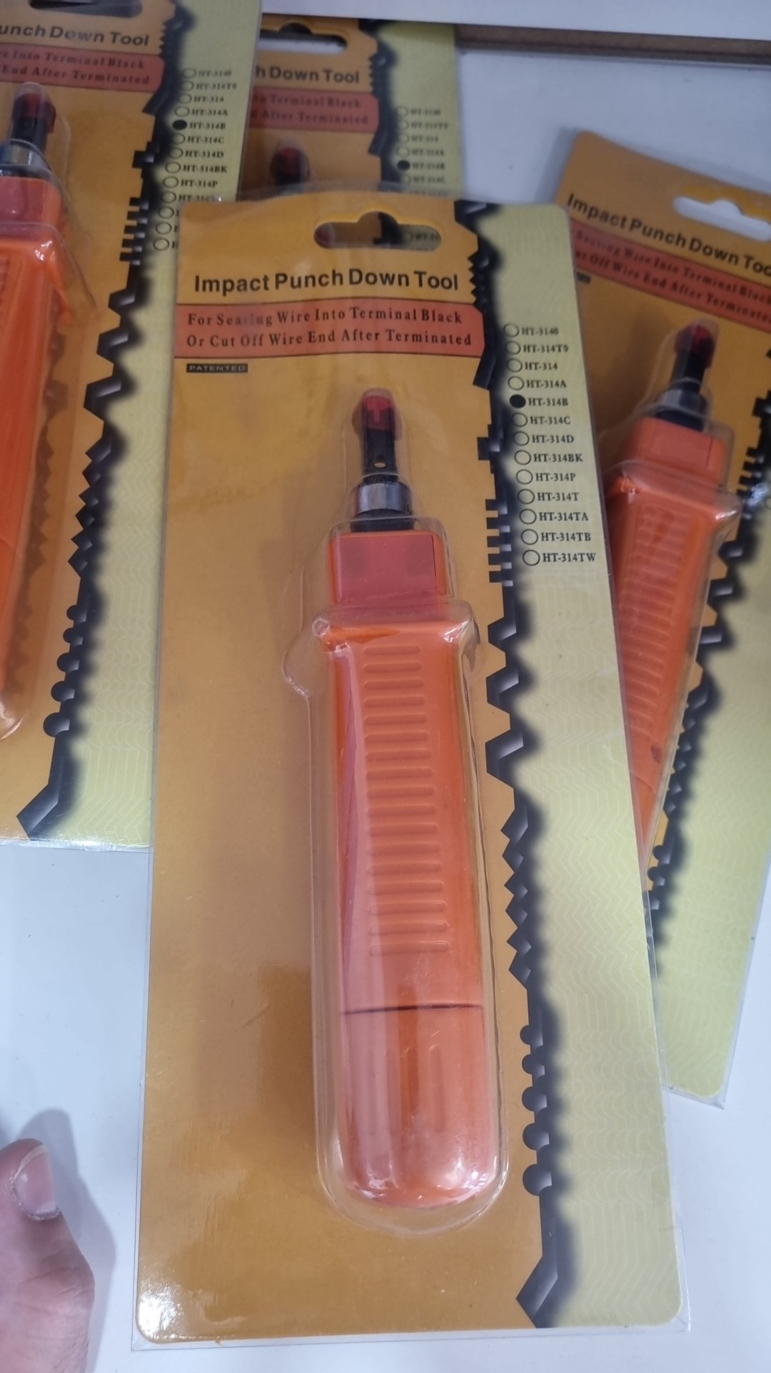 | Impact Punch Down Tool | $6.00
adapter HDTV rj45 | 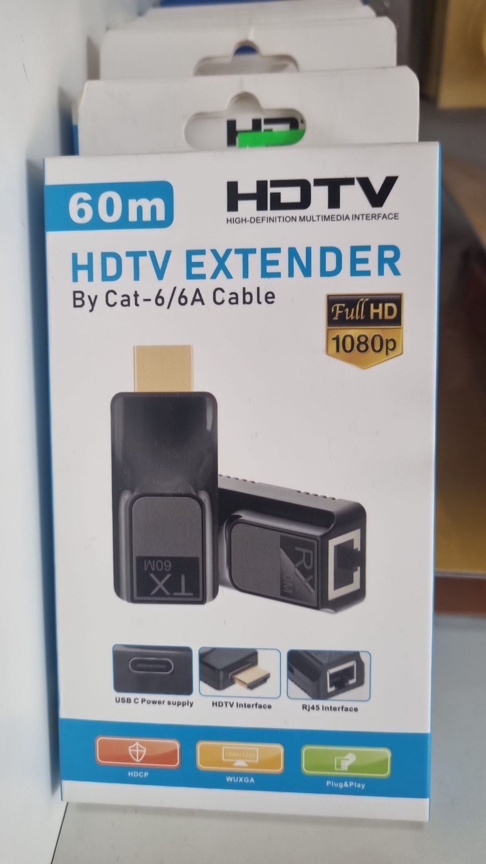 | adapter HDTV rj45 | $6.00
surge protector удлиннитель 1,5 | 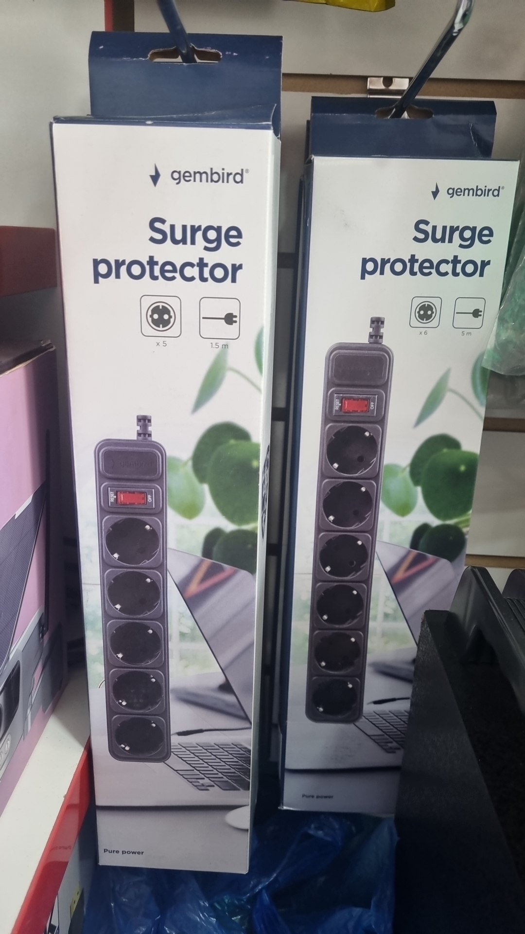 | surge protector удлиннитель 1,5 | $5.00
патч корд patch cord 5m | 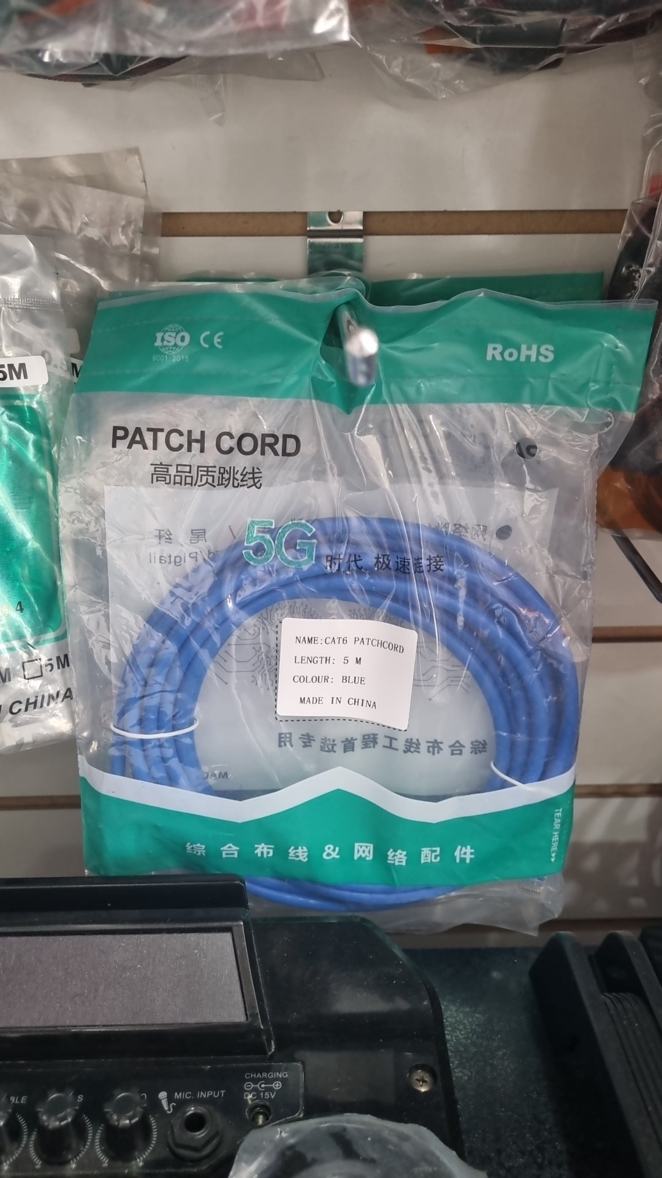 | патч корд patch cord | $3.00
патч корд patch cord | 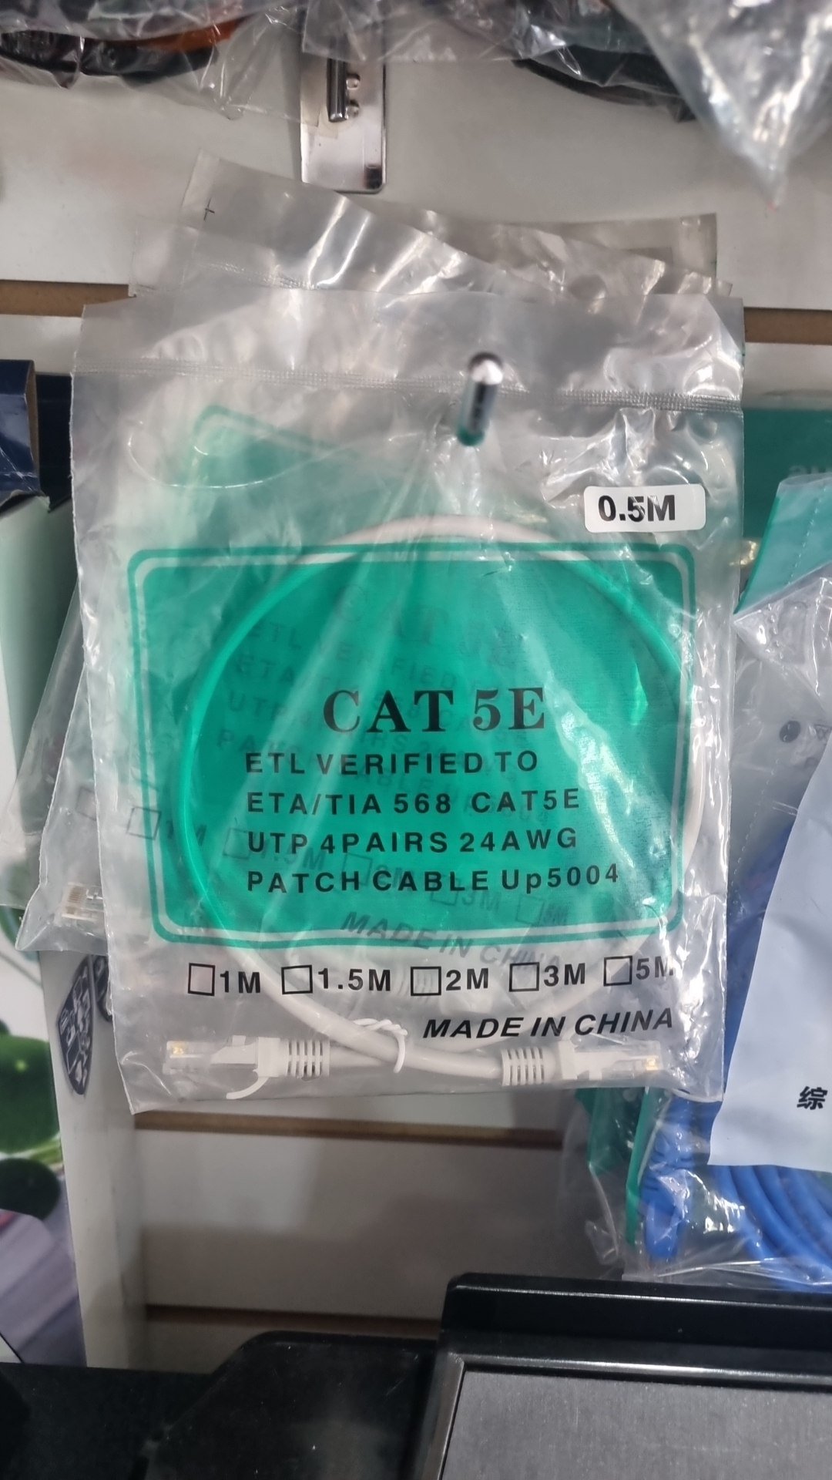 | патч корд patch cord | $1.20
usb cable удлиннитель | 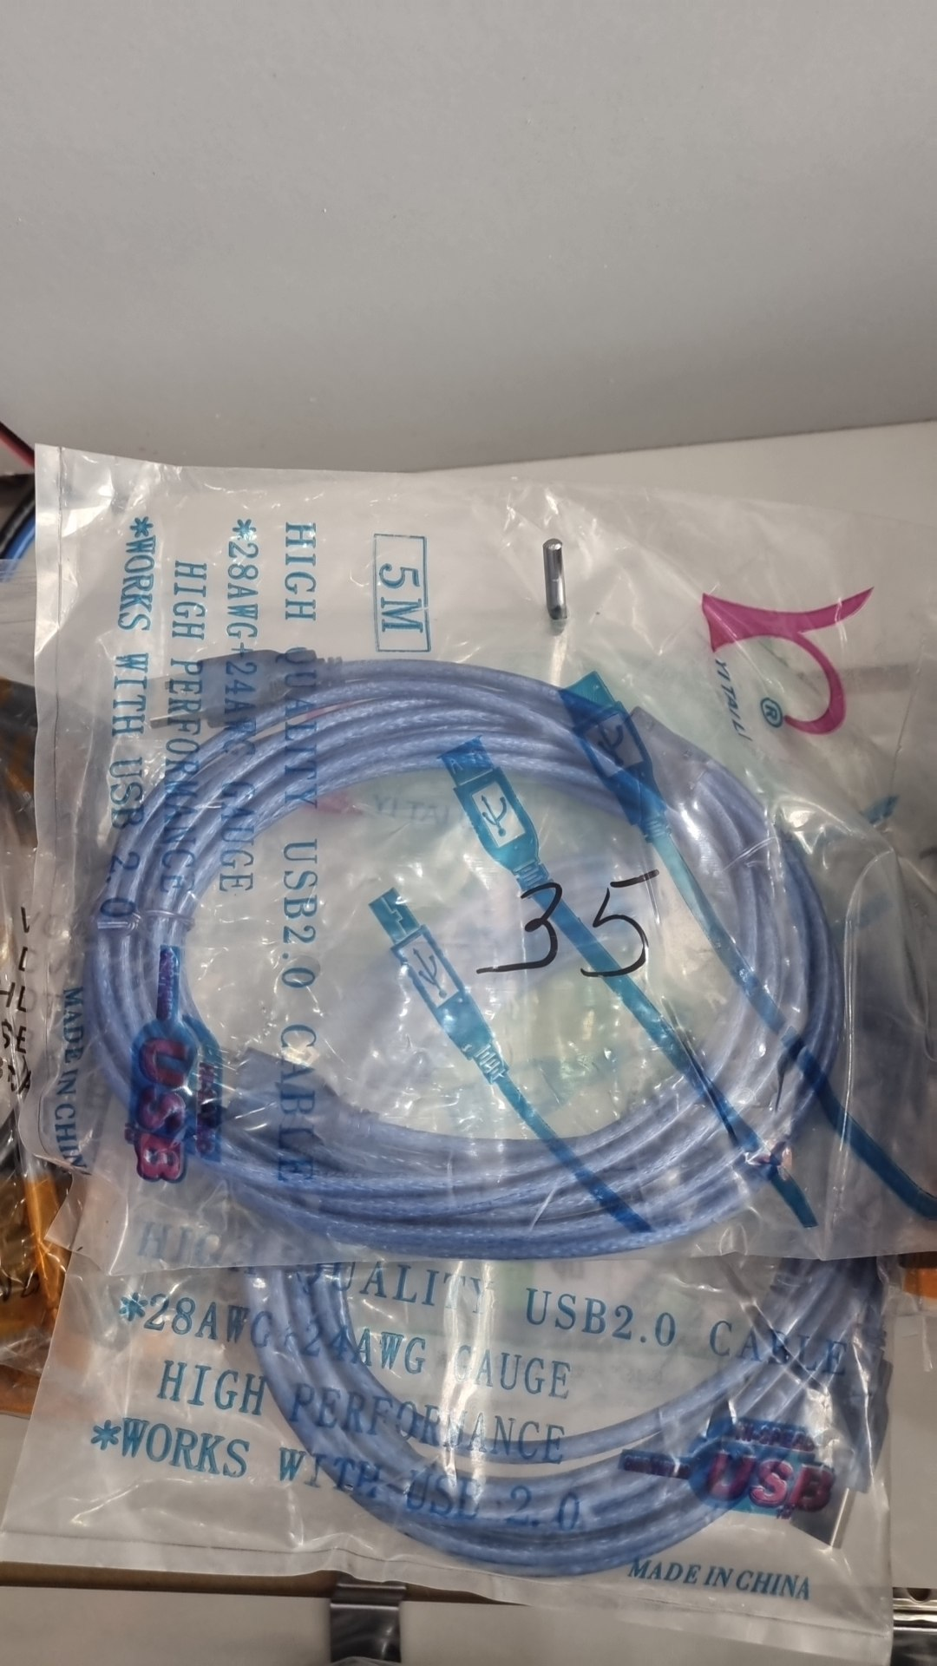 | usb cable удлиннитель | $3.00
HDMI cable кабель 5m | 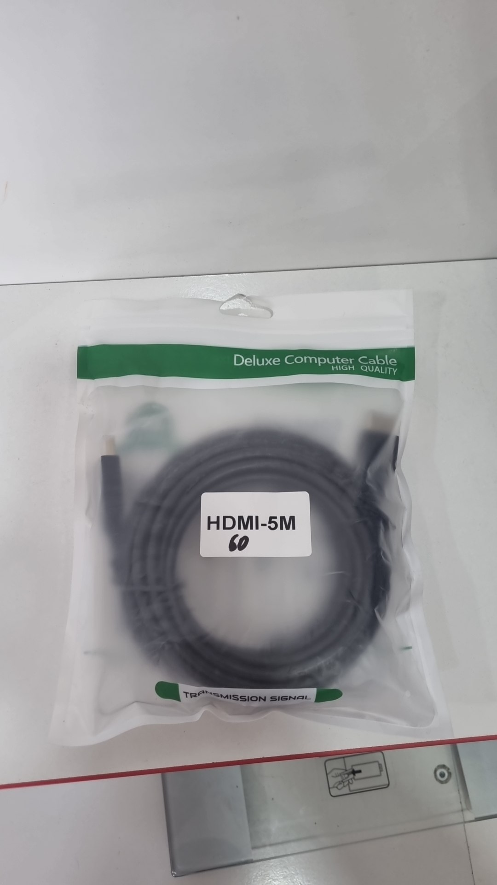 | HDMI cable кабель 5m | $4.00
HDMI cable кабель 20m | 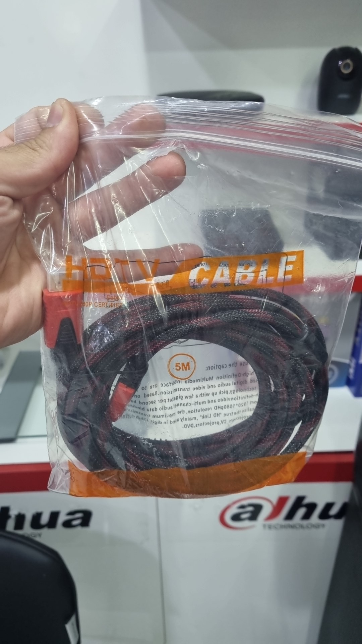 | HDMI cable кабель 20m | $15.00
HDMI cable кабель 10m |  | HDMI cable кабель 10m | $8.00
HDMI cable кабель 3m |  | HDMI cable кабель 3m | $2.40
HDMI cable кабель 1.5m |  | HDMI cable кабель 1.5m | $1.20
surge protector удлиннитель 3m |  | surge protector удлиннитель 3m | $7.00
surge protector удлиннитель 5m |  | surge protector удлиннитель 5m | $8.50
 | 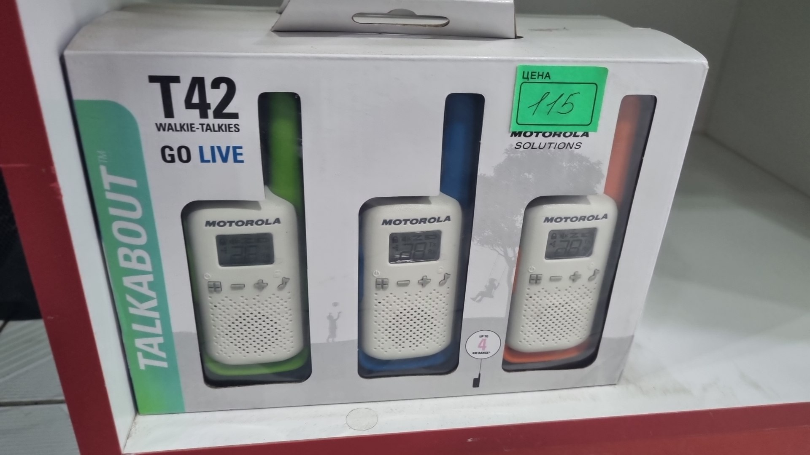 |  | $115.00
 | 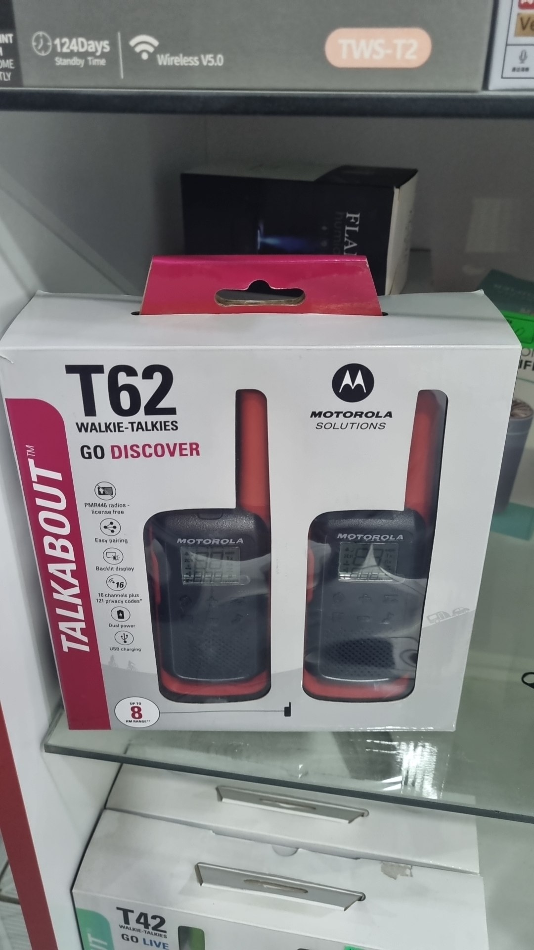 |  | $125.00

 |  |  | $175.00
 | 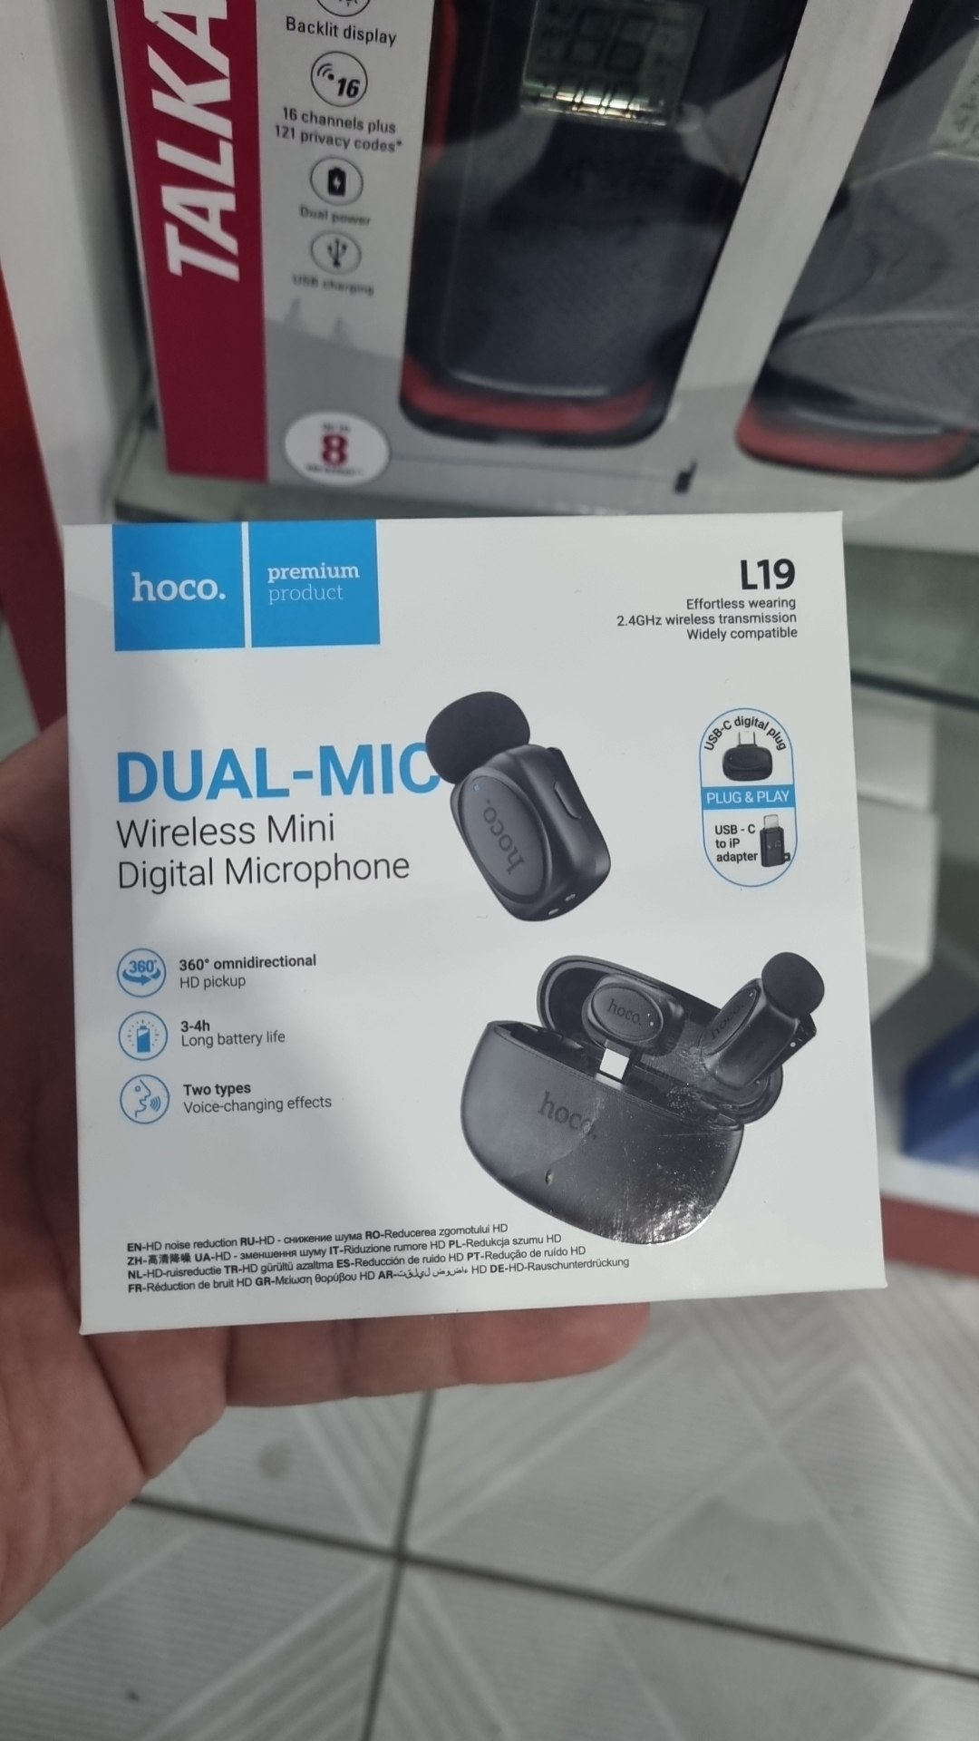 |  |  | 200000
 | 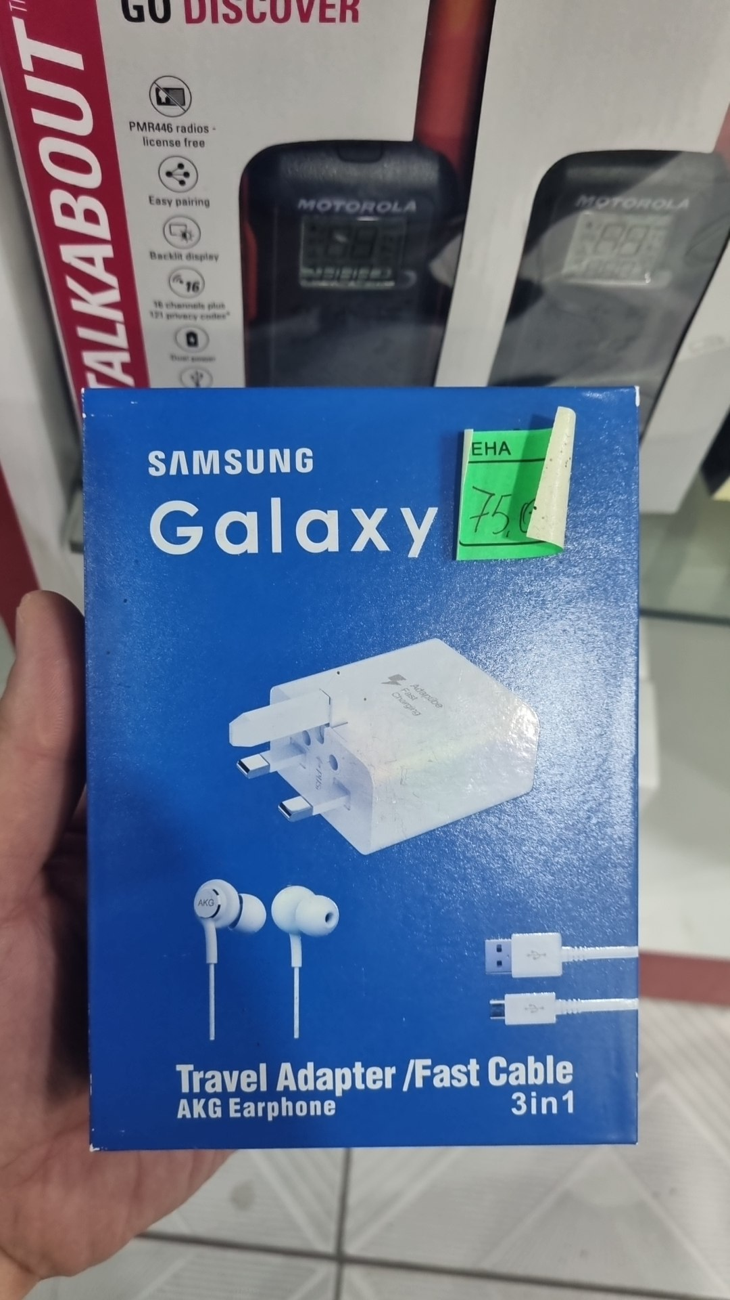 |  |  | 75000
 | 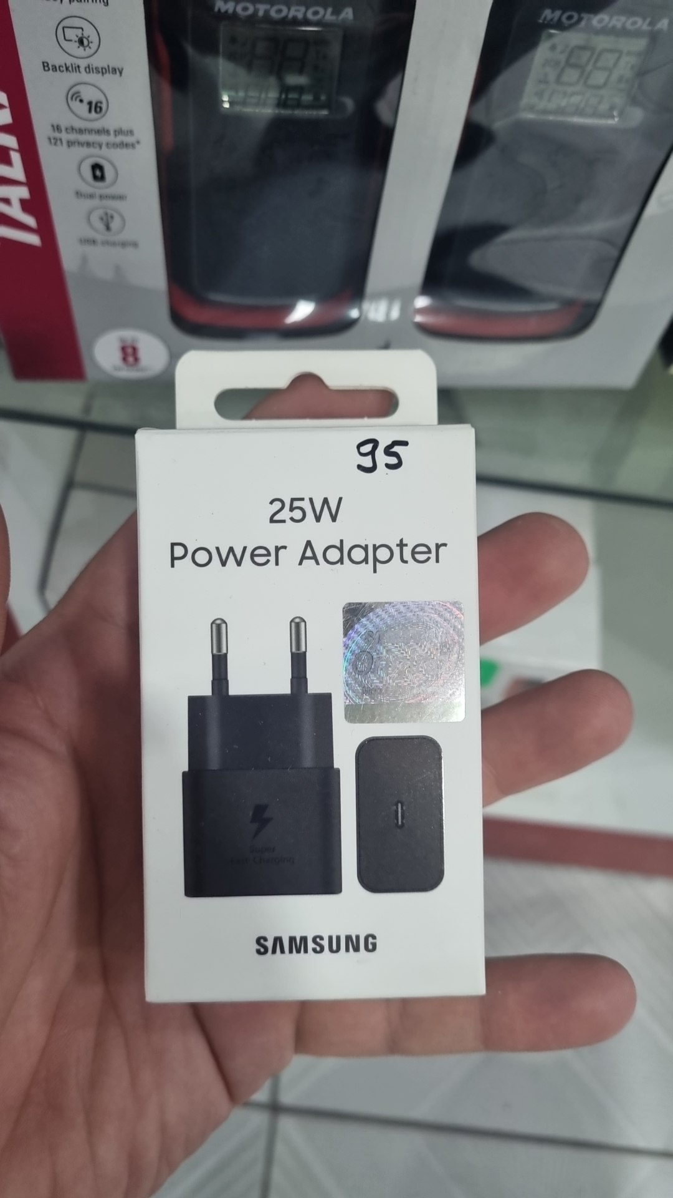 |  |  | 95
 | 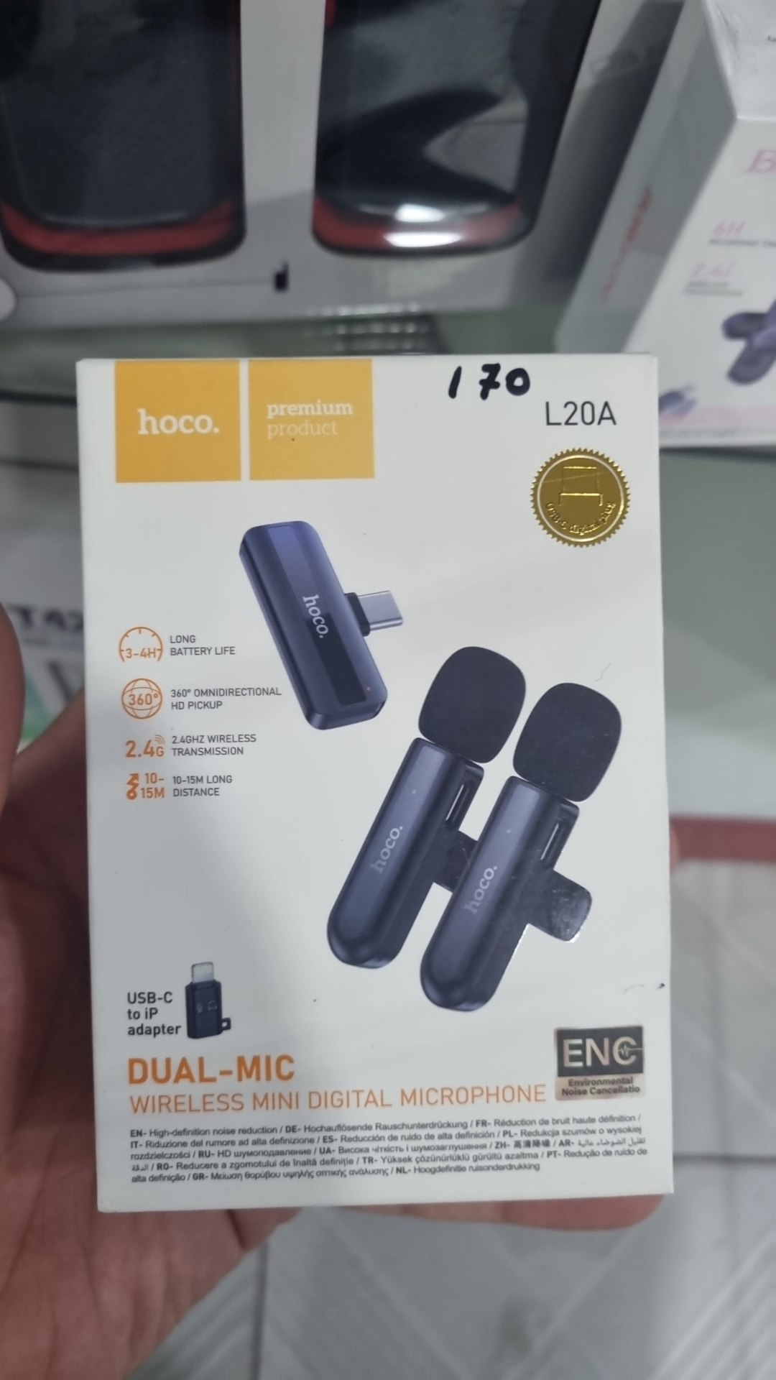 |  |  | 170000
 | 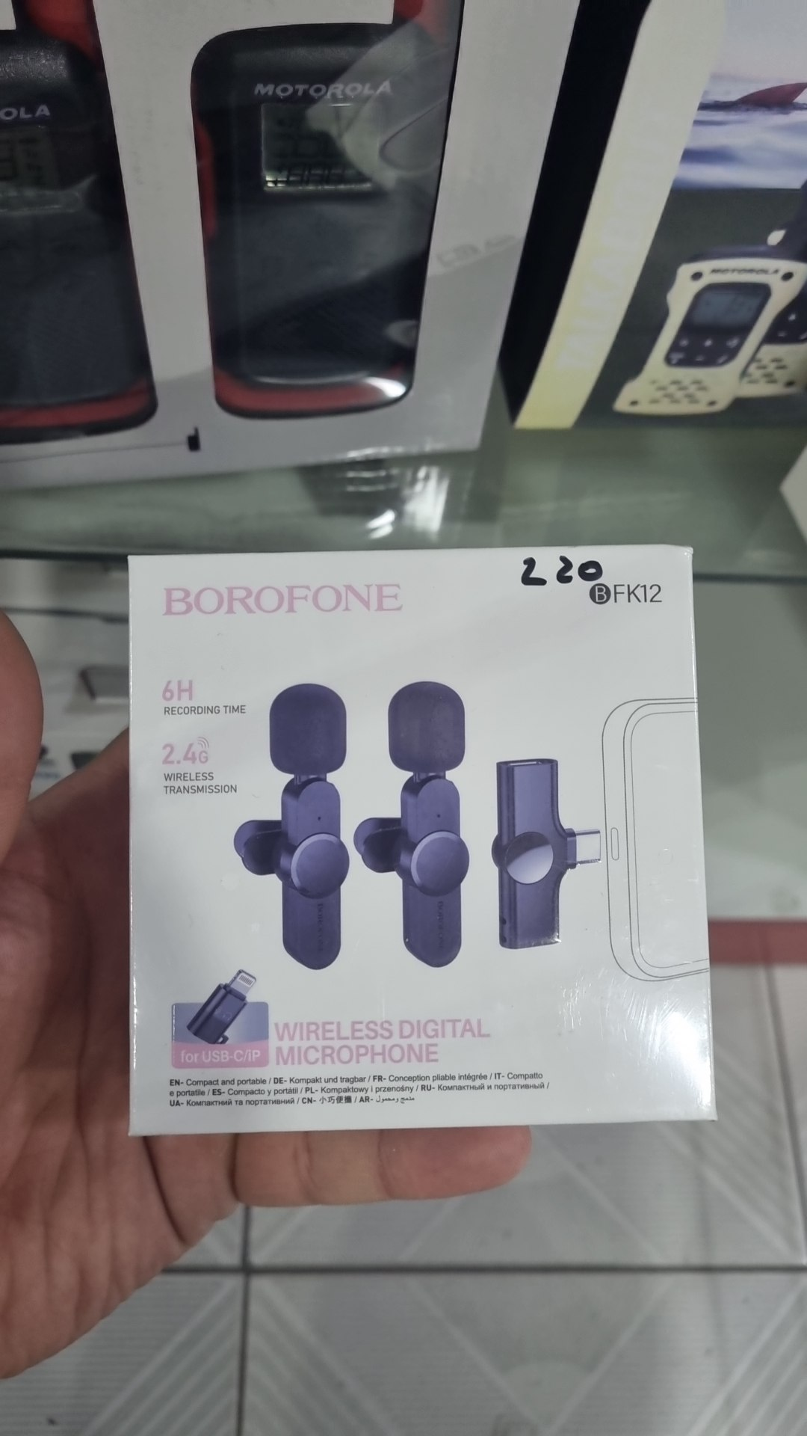 |  |  | 220000
 | 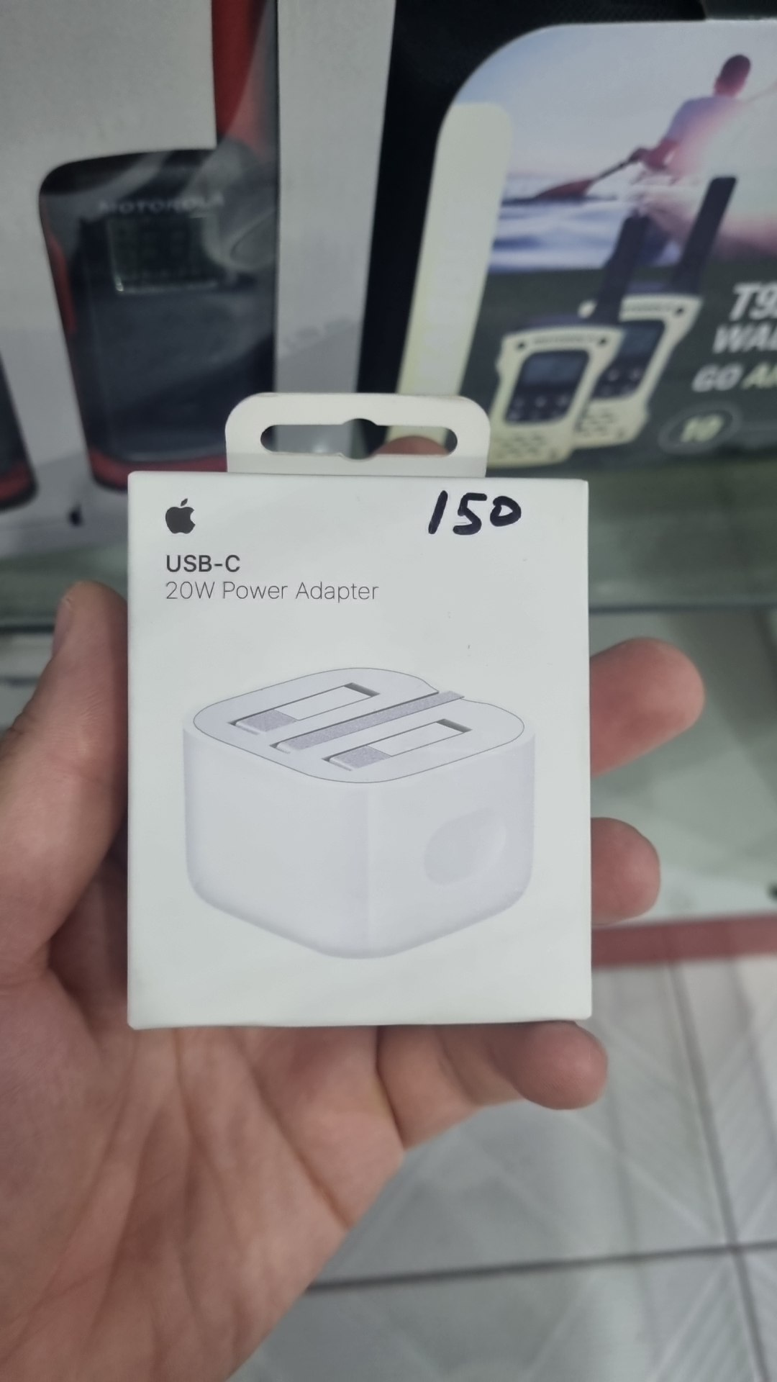 |  |  | 150000
 | 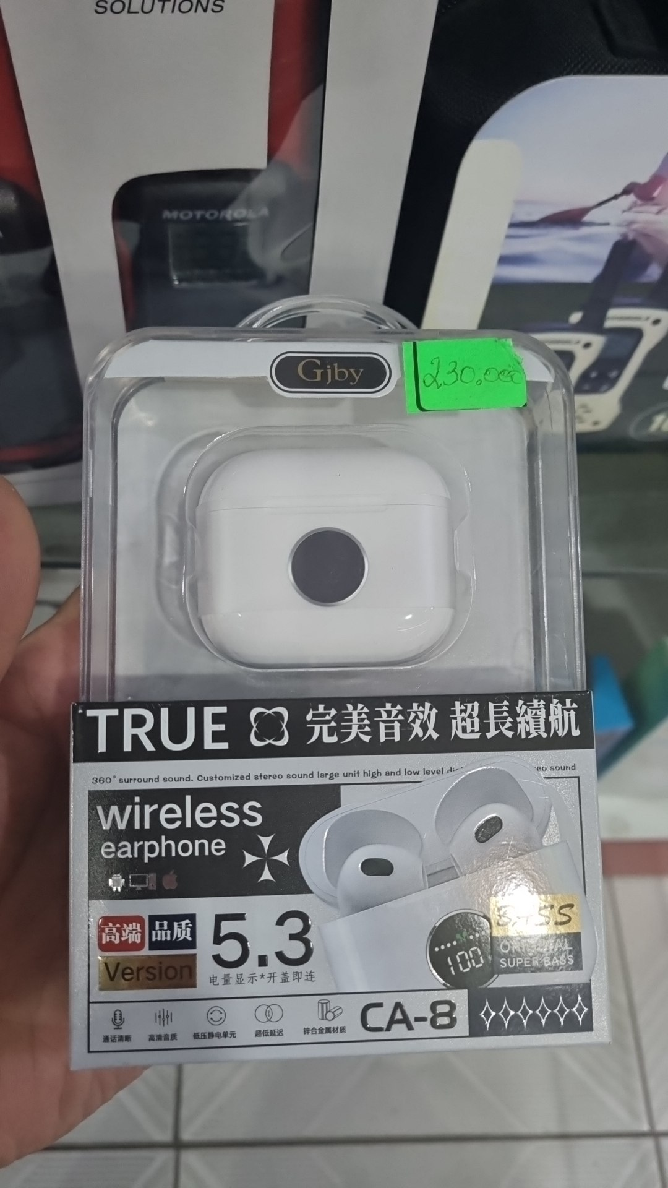 |  |  | 230000
 |  |  | $25.00
 |  |  | $35.00
 | 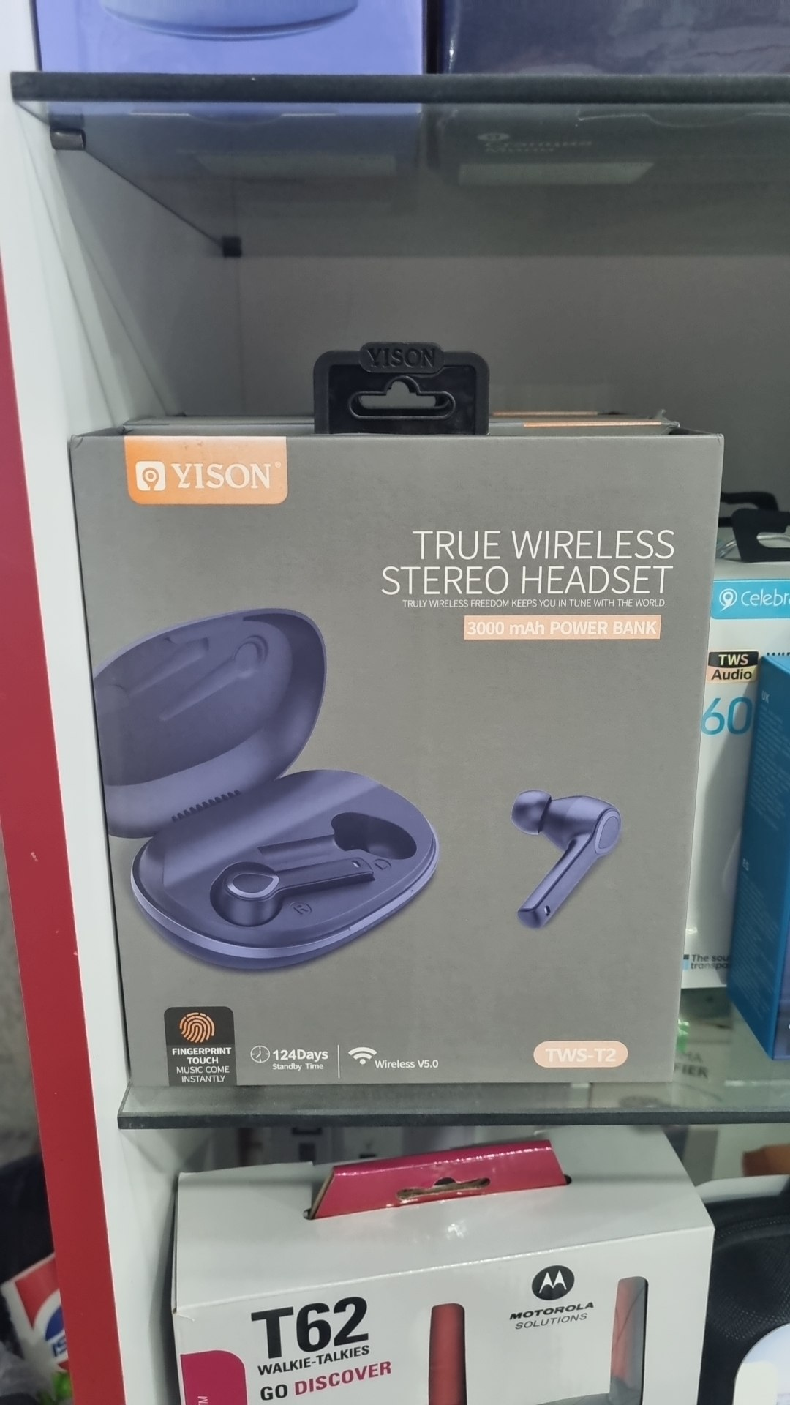 |  | $35.00
 | 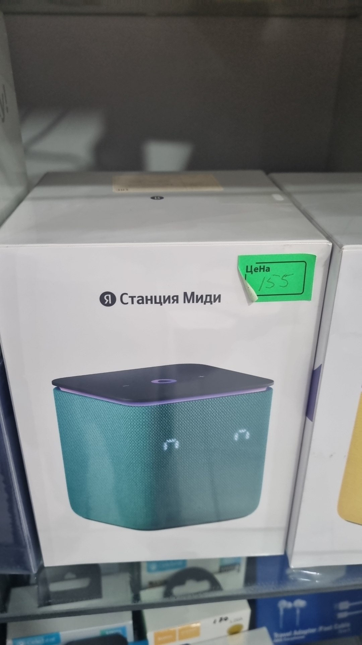 |  | $155.00
 | 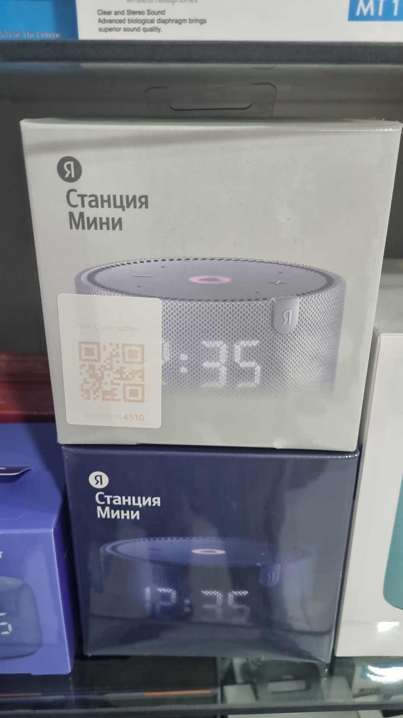 |  | $110.00
 | 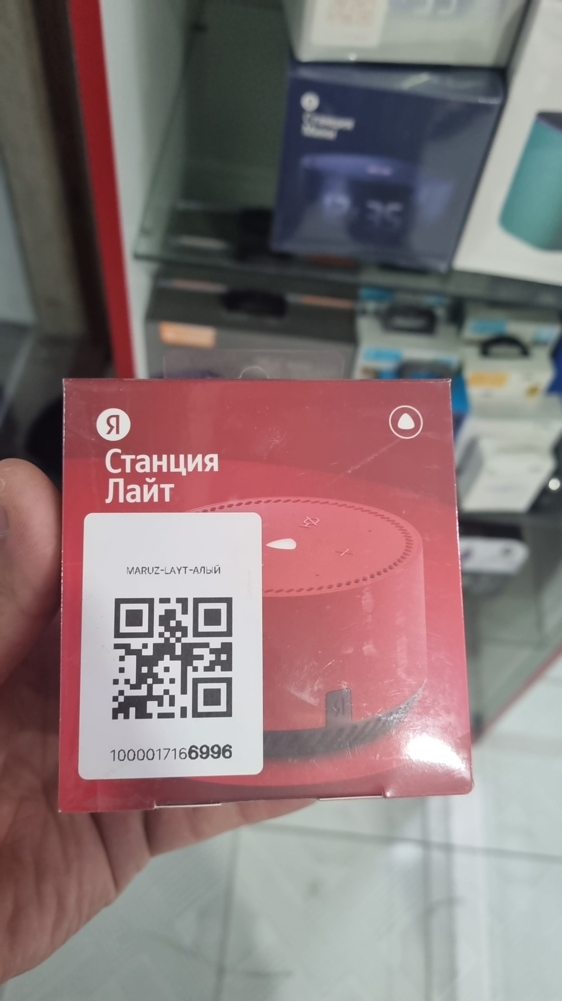 |  | $75.00
 | 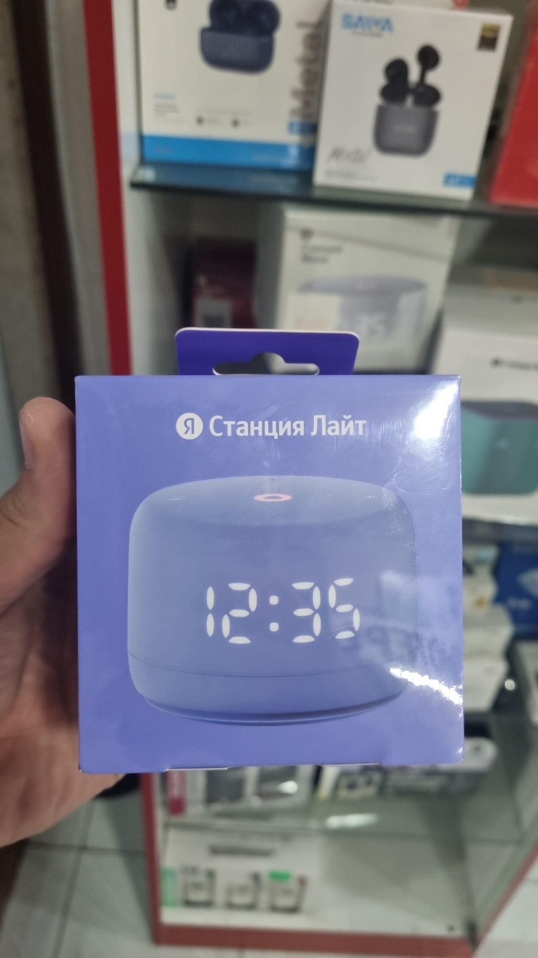 |  | $90.00
 | 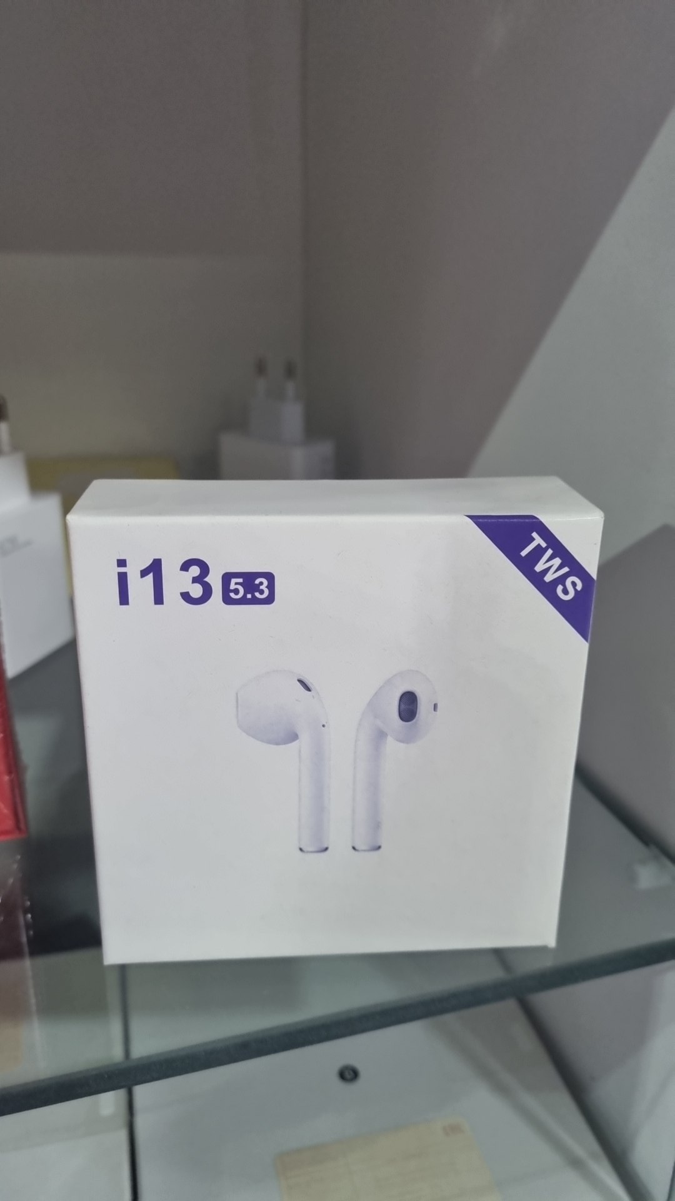 |  |  | 60000
 |  |  |  | 40000
 |  |  |  | 35000
 |  |  |  | 80000
 | 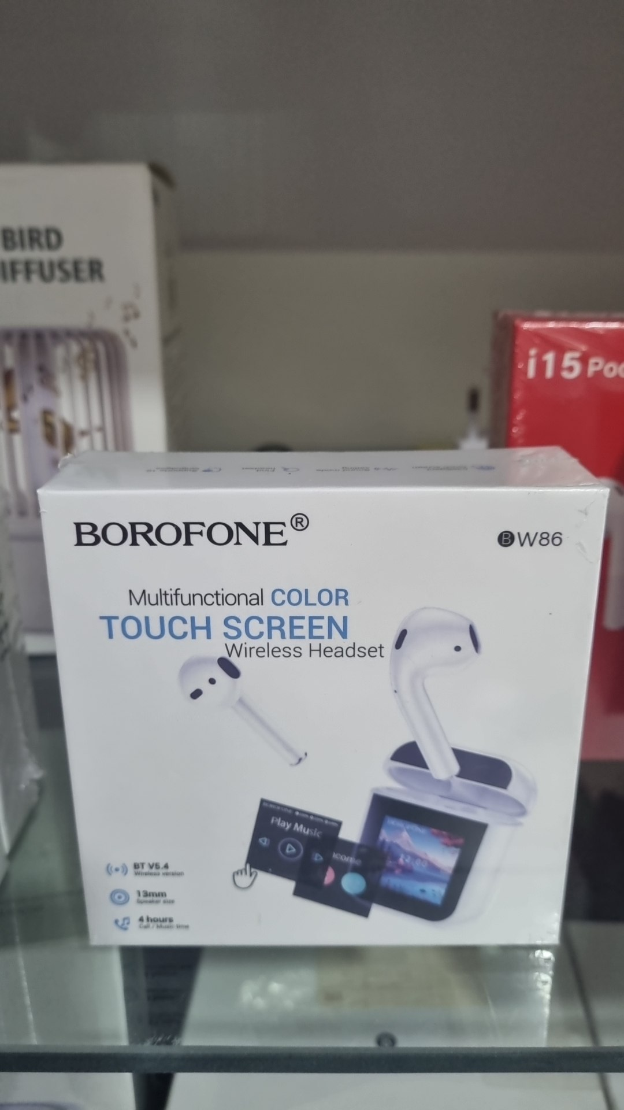 |  |  | 170000
 | 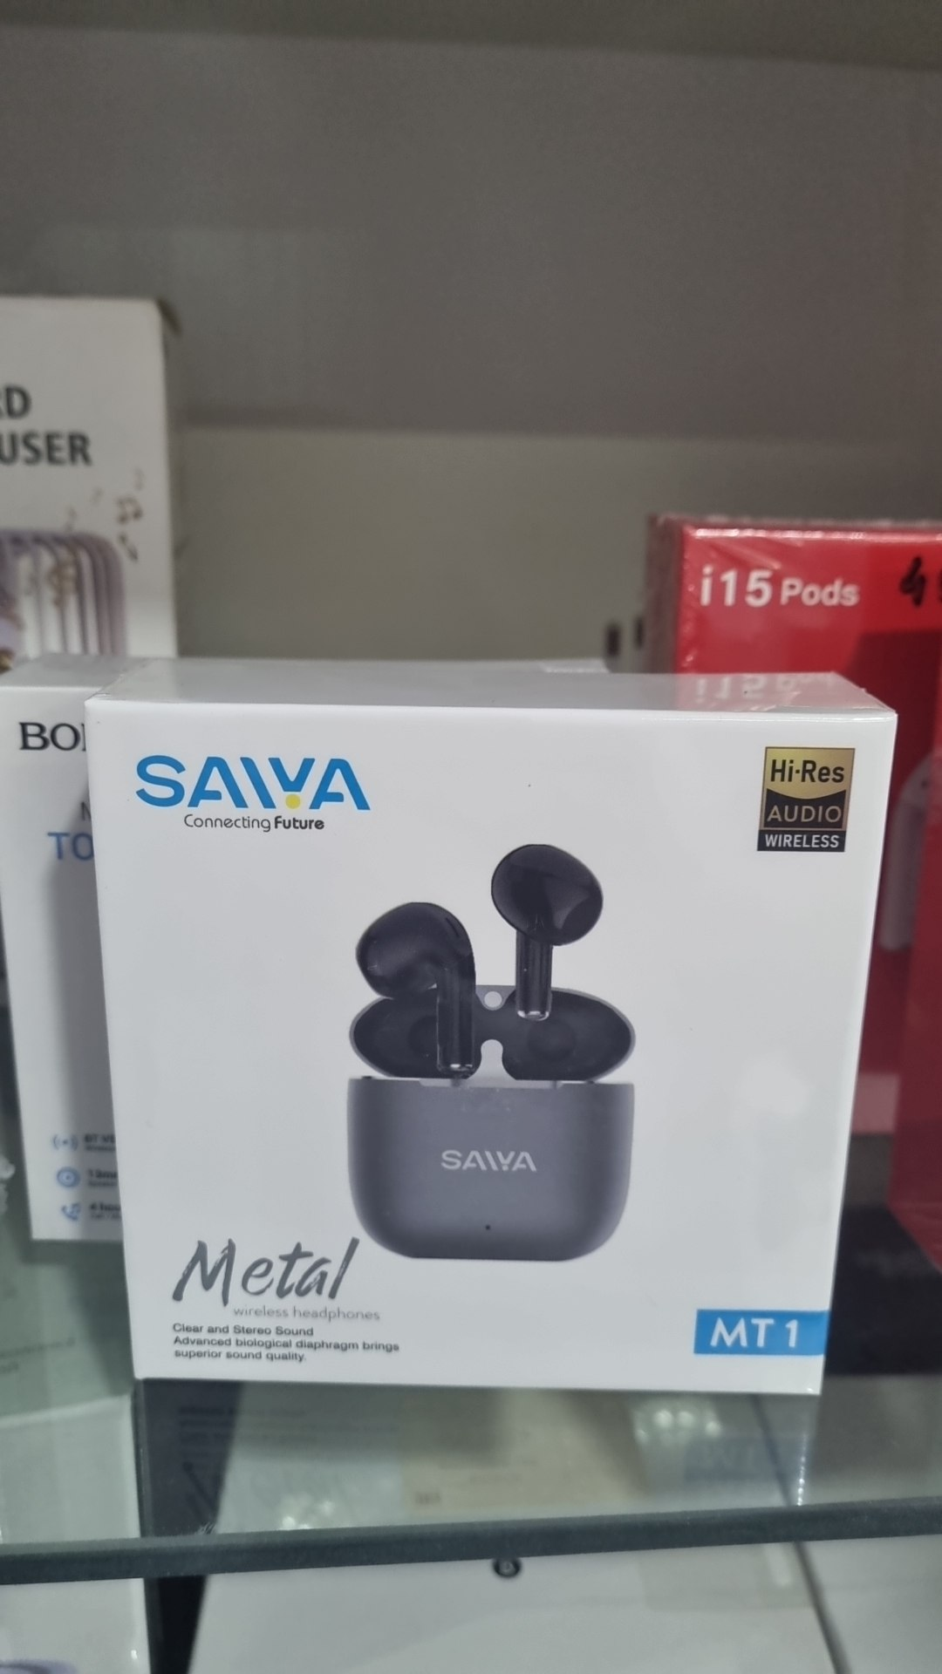 |  |  | 140000
 |  |  |  | 70000
 | 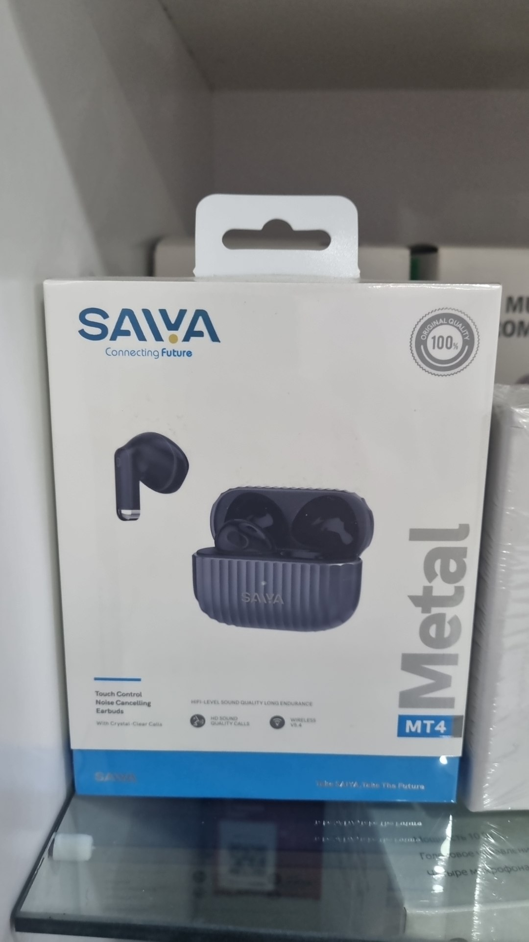 |  |  | 200000
 | 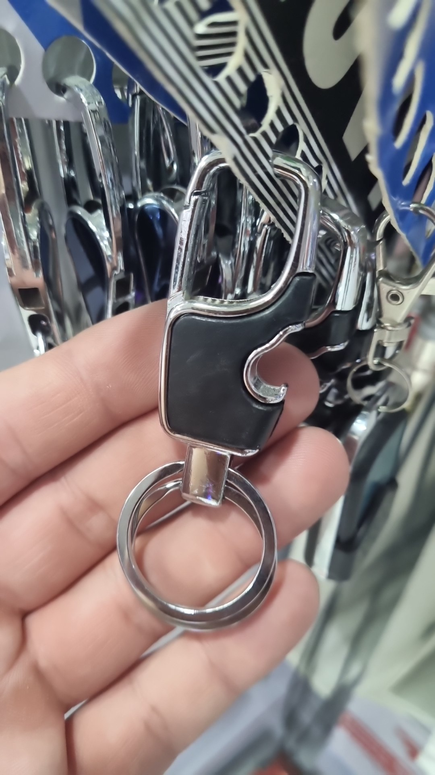 |  |  | 10000
 |  |  |  | 35000
 |  |  |  | 15000
 |  |  |  | 20000
 |  |  |  | 35000
 |  |  |  | 70000
 |  |  |  | 15000
 |  |  |  | 35000
 |  |  |  | 25000
 |  |  |  | 20000
 |  |  |  | 35000
 |  |  |  | 20000
 |  |  |  | 25000
 |  |  |  | 45000
 |  |  |  | 25000
 |  |  |  | 25000
 |  |  |  | 30000
 |  |  |  | 15000
 |  |  |  | 25000
 |  |  |  | 15000
 |  |  |  | 20000
 |  |  |  | 75000
 |  |  |  | 50000
 |  |  |  | 50000
 |  |  |  | 75000
 |  |  |  | 60000
 |  |  |  | 60000
 |  |  |  | 30000
 |  |  |  | 45000

